规格书 Datasheet
状态 Status | OK
电芯单体 Battery Cell |  |  |  | OK
制造商 Make |  | 深圳市格瑞普电池有限公司
型号 Model |  | GRP9885155-3.8V 15000mAh
额定容量 Nominal Capacity |  | 15.0 | Ahr
最大电压 Maximum Voltage |  | 4.35 | V
额定电压 Nominal Voltage |  | 3.8 | V
最小电压 Minimum Voltage |  | 3.0 | V
最大瞬时输出电流 Max output current |  | 300.0 | A
最大连续输出电流 Max continous current |  | 200.0 | A
最大工作温度 Max Cell temp |  | 45.0 | C
电芯化学类型 Cell Chemistry |  | 聚合物锂离子电池
说明书超链接 Link to Datasheet |  | 电芯_GRP9885155-3.8V 15000mAh

导体信息 Conductors |  |  |  |  |  |  |  | OK |  | 规则参考/注释 Rules Reference/Comment
制造商 Manufacturer | 型号 Part number | 载流截面积 Size [mm2] | 额定电压 Nominal Voltage [Vdc] | 额定电流 Nominal Current [A] | 最大工作温度 Max Temp[C] | 说明书链接 Datasheet Hyperlink | 位置 Location | 判定 Auto-check | 注释 Additional Info | `- 如果在不同位置使用了相同的导体，请增加一行重复的输入项目。 - 如果相同段落使用了多种导体，每一种导体信息都应该被填入 - 本表格更多指向铜牌，导线等 - 如果使用位置是'其他驱动系统’，请在注释列填写说明 - 检查项目包括但不限于： -- EV 4.1 -- EV 4.5 本页表格允许添加行 ———— - If the same conductor is used in different locations, please add an additional row with the repeated input item. - If multiple types of conductors are used in the same section, information for each conductor should be filled in. - If the usage location is 'Other TS,' please provide an explanation in the Additional Info column. - Rows can be added to the table on this page. |  | `
东莞市鑫宏泰铜材 | 铜排 | 45.4 | 365.4 | 180 | 125 | 铜排_电芯之间 | 电芯之间 | OK | 该导体为模组正负极至维护插头之间的圆柱形铜导体。实测最小半径约3.8mm，对应直径约7.6mm，按圆形截面计算有效载流截面积为π×3.8²=45.36mm²，ESF按45.4mm²填写。导体设计持续电流为180A，对应平均电流密度约3.97A/mm²。额定电压365.4VDC为车辆最大驱动系统电压；裸铜导体的绝缘耐压由绝缘支撑、电气间隙、爬电距离及电池箱结构保证。最高工作温度按连接结构中最低额定温度的部件确定，不使用铜的1083℃熔点作为工作温度依据。
荣缆 | EVRP新能源汽车屏蔽高压线 | 35 | 1500 | 200 | 125 | 荣缆_电芯到AIR | 电芯到AIR | OK
荣缆 | EVRP新能源汽车屏蔽高压线 | 35 | 1500 | 200 | 125 | 荣缆_AIR到电池箱连接器 | AIR到电池箱连接器 | OK
荣缆 | EVRP新能源汽车屏蔽高压线 | 35 | 1500 | 200 | 125 | 荣缆_电池箱到电机控制器 | 电池箱到电机控制器 | OK
荣缆 | EVRP新能源汽车屏蔽高压线 | 35 | 1500 | 200 | 125 | 荣缆_电池箱到能量计 | 电池箱到能量计 | OK
荣缆 | EVRP新能源汽车屏蔽高压线 | 35 | 1500 | 200 | 125 | 荣缆_能量计到电机控制器 | 能量计到电机控制器 | OK
深圳市隆晟达电线电缆实业有限公司 | 3135-12AWG | 3 | 600 | 30 | 200 | 3135系列_TSMP采样线 | TSMP采样线 | OK
深圳市隆晟达电线电缆实业有限公司 | 3135-18AWG | 0.75 | 600 | 7 | 200 | 3135系列_TSAL采样线 | TSAL采样线 | OK
深圳市隆晟达电线电缆实业有限公司 | 3135-18AWG | 0.75 | 600 | 7 | 200 | 3135系列_电芯单体采样线 | 电芯单体采样线 | OK
荣缆 | EVRP新能源汽车屏蔽高压线 | 35 | 1500 | 200 | 125 | 荣缆_电机控制器到电芯 | 电机控制器到电机 | OK
荣缆 | EVRP新能源汽车屏蔽高压线 | 35 | 1500 | 200 | 125 | 荣缆_电池箱到HVD | 电池箱到HVD | OK
荣缆 | EVRP新能源汽车屏蔽高压线 | 35 | 1500 | 200 | 125 | 荣缆_HVD到电机控制器 | HVD到电机控制器 | OK
深圳市隆晟达电线电缆实业有限公司 | 3135-12AWG | 3 | 600 | 30 | 200 | 3135系列_预充电回路 | 预充电回路 | OK
深圳市隆晟达电线电缆实业有限公司 | 3135-12AWG | 3 | 600 | 30 | 200 | 3135系列_放电回路 | 放电回路 | OK
荣缆 | EVRP新能源汽车屏蔽高压线 | 35 | 1500 | 200 | 125 | 荣缆_充电机DC侧 | 充电机DC侧 | OK
深圳市隆晟达电线电缆实业有限公司 | 3135-12AWG | 3 | 600 | 30 | 200 | 3135系列_充电机AC侧 | 充电机AC侧 | OK
深圳市隆晟达电线电缆实业有限公司 | 3239-24AWG | 0.2 | 3000 | 2 | 200 | 3239系列_安全回路 | 安全回路 | OK | 包含信号线
深圳市隆晟达电线电缆实业有限公司 | 3239-20AWG | 0.5 | 3000 | 5 | 200 | 3239系列_其他低压系统 Other LVS | 其他低压系统 Other LVS | OK | 应用位置：VCU信号线与电源线，硬件电路连接线，无人传感器连接线
荣缆 | EVRP新能源汽车屏蔽高压线 | 35 | 1500 | 200 | 125 | 荣缆_其他驱动系统 Other TS | 其他驱动系统 Other TS | OK | 应用位置：主保险丝连接、Air连接，主接插件、HVD、能量计、电机控制器、电机间连接线
CNXI华西科技 | SC35-6 | 35 | 365.4 | 170 | 200 | 直铜鼻_其他驱动系统 Other TS | 其他驱动系统 Other TS | OK | 应用位置：主保险丝连接、Air连接，主接插件连接、HVD连接、能量计连接、电机控制器连接、电机间连接。温度参数来源及证明：CNXI产品资料表明，该端子本体材料为铜/紫铜，表面处理为镀锡（Terminal Body: Copper；Plating: Tin）。厂家另行确认该类紫铜镀锡端子的最高温度能力为200 ℃，因此ESF中的Max Temp填写为200 ℃。其中，CNXI产品资料用于证明端子的材料和镀层结构，200 ℃数值以厂家提供的温度能力说明为依据。该温度未列在CNXI公开产品页面中，也不是根据锡的熔点或材料性质自行推导所得。 电压参数来源及证明：车辆动力电池由84个电芯串联组成，单体电芯最高电压为4.35 V，因此牵引系统最大应用电压为： 84 × 4.35 V = 365.4 Vdc 故ESF中的Nominal Voltage填写为365.4 Vdc。该数值来源于车辆动力电池串联数量和单体最高电压，是端子在整车中的最大应用电压，不是厂家对裸铜端子给出的独立额定耐压。端子本体属于裸露导电连接件，不承担绝缘功能；其在365.4 Vdc系统中的电气安全由安装后的热缩管、绝缘护套、防护罩、电气间隙和爬电距离共同保证。
CNXI华西科技 | T90-35-6 | 35 | 365.4 | 170 | 200 | 直角铜鼻_其他驱动系统 Other TS | 其他驱动系统 Other TS | OK | 应用位置：维护插头到主保险丝走线，主保险丝连接，Air连接，主接插件与HVD间走线。温度参数来源及证明：CNXI产品资料表明，该端子本体材料为铜/紫铜，表面处理为镀锡（Terminal Body: Copper；Plating: Tin）。厂家另行确认该类紫铜镀锡端子的最高温度能力为200 ℃，因此ESF中的Max Temp填写为200 ℃。其中，CNXI产品资料用于证明端子的材料和镀层结构，200 ℃数值以厂家提供的温度能力说明为依据。该温度未列在CNXI公开产品页面中，也不是根据锡的熔点或材料性质自行推导所得。 电压参数来源及证明：车辆动力电池由84个电芯串联组成，单体电芯最高电压为4.35 V，因此牵引系统最大应用电压为： 84 × 4.35 V = 365.4 Vdc 故ESF中的Nominal Voltage填写为365.4 Vdc。该数值来源于车辆动力电池串联数量和单体最高电压，是端子在整车中的最大应用电压，不是厂家对裸铜端子给出的独立额定耐压。端子本体属于裸露导电连接件，不承担绝缘功能；其在365.4 Vdc系统中的电气安全由安装后有效绝缘共同保证。

过流保护器件 Fuses |  |  |  |  |  |  |  | OK | 规则参考/注释 Rules Reference/Comment
制造商 Manufacturer | 型号 Part number | 额定电压Nominal Voltage [Vdc] | 额定电流 Nominal Current [A] | 额定分断电流 Interrupt (A) | 最大工作温度 Max Temp[C] | 说明书链接 Datasheet Hyperlink | 位置 Location | 判定 Auto-check | 注释 Additional Info | - 如果使用位置是'其他驱动系统’，请在注释列填写说明，且关于位置的表述必须和之前的导体段落文本完全一致 - 检查的项目包括但不限于 - EV 3.2 ———— If the usage location is 'Other TS,' please provide an explanation in the Additional Info column. It must the same as the expression in the 'Conductor' part
Bussmann | FWH-60B | 500 | 60 | 50000 | 200 | FWH 500V系列规格书_电芯到AIR Between cells and AIR | 电芯到AIR Between cells and AIR | OK
Bussmann | FWP-60C | 700 | 60 | 50000 | 200 | FWP-700V系列规格书_电池箱到电机控制器 Between Acc and Motor Controller | 电池箱到电机控制器 Between Acc and Motor Controller | OK
Littelfuse | 0466.250NRHF | 125 | 0.25 | 50 | 90 | 466 Series 1206 Fast-Acting Fuse_电芯单体采样线 Cell Volt Detection | 电芯单体采样线 Cell Volt Detection | OK
Bussmann | PV-5A 1000VDC | 1000 | 5 | 50000 | 200 | PV Series 1000Vdc 10x38mm Photovoltaic fuses_预充电回路 Precharge | 预充电回路 Precharge | OK
Bussmann | PV-2A10F | 1000 | 2 | 50,000 | 200 | PV Series 1000Vdc_TSAL采样线 TSAL detection wire | TSAL采样线 TSAL detection wire | OK | 为高压线到电压传感器的过流保护
Bussmann | PV-2A10F | 1000 | 2 | 50,000 | 200 | PV Series 1000Vdc_电池箱到能量计Between Acc and Energy Meter | 电池箱到能量计Between Acc and Energy Meter | OK | 能量计电压测量线处使用
Bussmann | PV-2A10F | 1000 | 2 | 50,000 | 200 | PV Series 1000Vdc_其他驱动系统 Other TS | 其他驱动系统 Other TS | OK | 电池箱电压指示器保护
Littelfuse | 142.7010.5602 | 58 | 60 | 2000 | 125 | Littelfuse142.7010.5602_其他低压系统 Other LVS | 其他低压系统 Other LVS | OK | 低压系统主保险丝

电阻器 Resistor |  |  |  |  |  |  |  | OK | 规则参考/注释 Rules Reference/Comment
制造商 Manufacturer | 型号 Part number | 额定电压 Nominal Voltage [Vdc] | 电阻值 Resistance (Ω) | 额定功率 Nominal Power (W) | 散热器参数 Heatsink (°C/W) | 说明书链接 Datasheet Hyperlink | 位置 Location | 判定 Auto-check | 注释 Additional Info | - 电阻未使用散热片可填写’未使用‘，注意此处并不是要求填写所有使用的电阻，仅关注和驱动系统安全性相关的问题 ———— If resistors are not using heat sinks, you can write 'Not used.' Note that this is not a requirement to list all resistors used, but only to focus on issues related to the safety of the TS system.
永星电子有限公司 | RXG24 75w 3000Ω-J | 474.3 | 3000 | 75 | 使用铝散热器，热阻 ≤3.0 ℃/W | RXG24_预充电路 Precharge | 预充电路 Precharge | OK
湖南国腾电子有限公司 | RXG24-100W-2000Ω-J | 447.2 | 2000 | 100 | 每使用独立铝散热器，热阻 ≤1.0 ℃/W | RXG24_放电回路 Discharge | 放电回路 Discharge | OK
奥创 | RX24-50W-10KΩ-J | 707.1 | 10000 | 50 | 未使用；50 W 型号满足无散热器功率裕量，证明详见注释部分 | RX24_其他-驱动系统 Other TS | 其他-驱动系统 Other TS | OK | 用于TSMP人体保护。该RX24 50 W规格的数据手册支持10 kΩ阻值，耐压上限为1000 V；对于10 kΩ、50 W，按额定功率对应的工作电压： U=√(PR)=√(50×10000)≈707.1V按本车最大TS电压365.4 V计算，根据EV 4.7.6，本车最大TS电压处于200～400 VDC区间，每个TSMP采用10 kΩ限流电阻。TS+与TS−短路时两只10 kΩ电阻串联，每只电阻实际耗散功率约3.34 W。根据RX24温度降额曲线，150 ℃时50 W电阻允许功率按60%计为30 W，仍具有约9倍功率裕量，满足EV 4.7.6要求。
功率跌落后依旧满足TSMP人体保护需求证明位于注释处

继电器/接触器/MOSFET Relay/Contactor/MOSFET |  |  |  |  |  |  |  | OK | 规则参考/注释 Rules Reference/Comment
制造商 Manufacturer | 型号 Part number | 额定电压 Nominal Voltage [Vdc] | 额定电流 Nominal Current [A] | 额定分断电流 Interrupt (A) | 常开/常闭 NO/NC | 说明书链接 Datasheet Hyperlink | 位置 Location | 判定 Auto-check | 注释 Additional Info | -注意此处并不是要求填写所有使用的,而是驱动系统关键的继电器 - Note that this is not a requirement to list all used relays, but only the key relays of the TS.
SCII | EVL250-HAD | 900 | 250 | 2000 | NO | EVL250-HAD_AIR | AIR | OK
SCII | LEV50-12HD | 900 | 50 | 1250 | NO | LEV50-12HD_预充电 Precharge | 预充电 Precharge | OK
Misensor | HVR1B12 | 1000 | 1 | 2.5 | NC | HVR1B12_放电 Discharge | 放电 Discharge | OK

连接器/接插件 Connector |  |  |  |  |  |  |  | OK | 规则参考/注释 Rules Reference/Comment
制造商 Manufacturer | 型号 Part number | 额定电压 Nominal Voltage [Vdc] | 额定电流 Nominal Current [A] | 导电面积 Size [mm2] | 说明书链接 Datasheet Hyperlink |  | 位置 Location | 判定 Auto-check | 注释 Additional Info | - 注意HVD应当包括在此处 - HVD should be included here
四川永贵公司 | YGC1052-EV-P2P | 750 | 200 | 150 | HVD_HVD |  | HVD | OK
国威通 | GE01-P008-35NNB-Y01 | 400 | 5 | 0.75 | 电控壳体插头_电机控制器壳体 |  | 电机控制器壳体 | OK
Amphenol | PL282X-301-35 | 1000 | 300 | 35 | PL282X-301-35_电池箱主接插件 |  | 电池箱主接插件 | OK
Amphenol | RL00801-50 | 1000 | 200 | 35 | RL00801-50_维护插头Maintenance plugs |  | 维护插头Maintenance plugs | OK | 实际导电面积为35mm2，故此处填写35mm2
Amphenol | RT06142SNHEC03 | 500 | 23 | 3 | 充电机高压插头_其他驱动系统位置Other TS Connectors |  | 其他驱动系统位置Other TS Connectors | OK | 充电机高压插头，是3mm2线转35mm2线，该线由充电机官方提供
泰科 | DTM06-12S | 250 | 7.5 | 0.75 | 电控插头_电机控制器到电机 |  | 电机控制器到电机 | OK | 该接插件仅有低压信号，规格书网址已修改，信息在Page3，导电面积为线导电面积
ETA(埃塔) | ETA3304-1 | 1000 | 32 | 3 | TSMP插座_其他驱动系统位置Other TS Connectors |  | 其他驱动系统位置Other TS Connectors | OK | TSMP接插件，导电面积为线导电面积

绝缘材料 Insulation |  |  |  |  |  |  |  |  | OK | 规则参考/注释 Rules Reference/Comment
制造商 Manufacturer | 型号 Part number | 厚度 Thickness [mm] | 介电强度 Dielectric strength [V/mm] | 绝缘电压等级 Insultation level [V] | 最大工作温度 Max Temp[C] | 防火等级 Fireproof level | 说明书链接 Datasheet Hyperlink | 位置 Location | 判定 Auto-check | 注释 Comments | - 如果有使用三防漆，应当包括在此处 - If conformal coating is used, it should be included here
ITW | FORMEX GK-17BK | 0.43 | 1194 | 513.42 | 115 | UL 94V-0 | GK系列规格_电池箱内壁 | 电池箱内壁 | OK
瑞阳绝缘材料 | SMC不饱和聚酯纤维增强片状模塑料 | 3.24 | 1200 | 3888 | 240 | FV0 | SMC绝缘_电芯上方和周围 | 电芯上方和周围 | OK
优必胜胶带(杭州)有限公司 | K25-30G(0.055M)KAPTON TAPE | 0.055 | 7272 | 399.96 | 260 | UL 94 V-0 | K25-30G(0.055M)KAPTON TAPE_高压线束接头 | 高压线束接头 | OK | 使用位置：AIR与主熔断器、高压线缆外部。实际有效绝缘为FORMEX GK-17BK
公牛 | pvc胶布 | 0.15 | 4000 | 600 | 80 | UL 94 V-0 | pvc胶布_电池箱开孔边缘 | 电池箱开孔边缘 | OK | 使用位置箱体开孔边缘，实际有效绝缘为FORMEX GK-17BK
卡夫特 | K-5207 | 0.4 | 15000 | 6000 | 200 | UL 94 V-0 | 导热胶_温度传感器与电芯极耳粘接处 | 温度传感器与电芯极耳粘接处 | OK

驱动系统原理图 TS Schematics
状态 Status | OK
电池以外驱动系统原理图 Vehicle Tractive Schematics |  |  |  |  | 电池箱内部原理图 请参考左图尺寸插入图片 Internal schematic diagram of the accumulator box Please refer to the dimensions of the left diagram to insert the image. |  |  |  | 补充内容 Additional comments
 |  |  |  |  |  |  |  |  | 能量计预留电压检测线插头型号（Molex 39299023）为官方说明书中信息
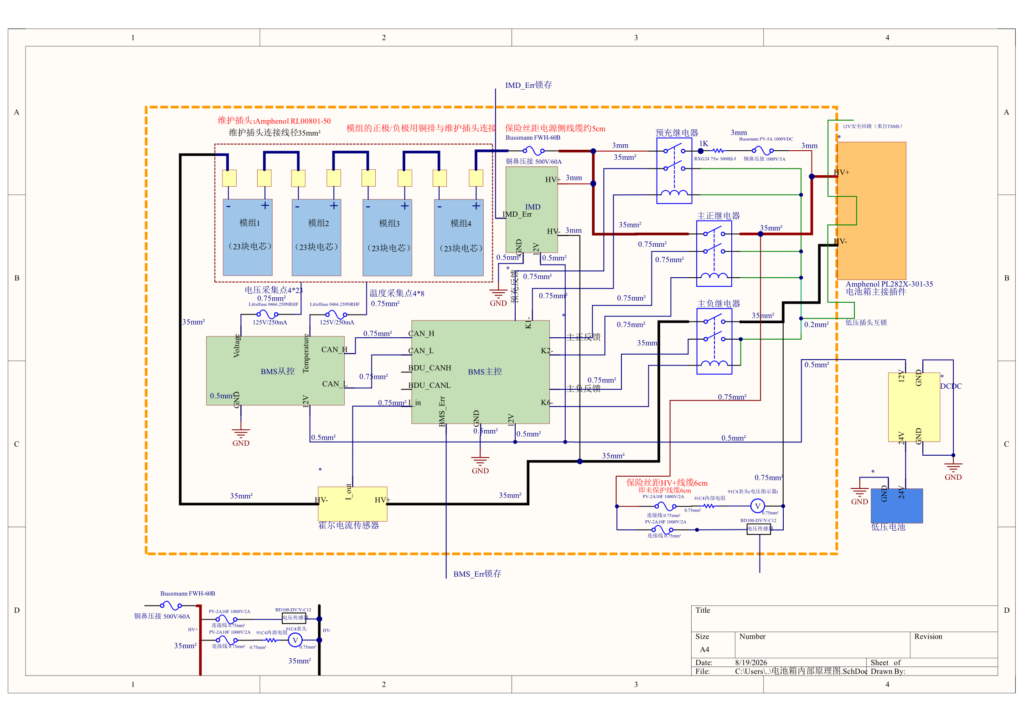

电压指示器与电压传感器的未保护线缆长度均为6cm。IMD内置600V/2A保险丝，IMD 支路从取电点至 IMD 内置保险丝前的未保护线长为3cm（未保护线缆3cm），且全程位于电池箱/高压壳体内并具备机械防护。

电机控制器仅有低压接插件（规格书已列出），高压线是控制器壳体内螺栓压接的

电池以外驱动系统原理图 Vehicle Tractive Schematics |  |  |  | OK | 电池箱内部原理图 Accumulator TS Schematic |  |  | OK
规则参考 Rules Ref |  |  |  |  | 规则参考 Rules Ref
 |  | 展示电池箱以外驱动系统所有细节 Show details of all TS outside of accumulator | TRUE | OK |  | 电池箱内部驱动系统细节 Details of all TS circuits within accumulator | TRUE | OK
 |  | 电池箱被作为一个整体呈现(AIR除外) Accumulator is shown as a single element (without internal details) | TRUE | OK |  | 所有的线径都有标注 All wire gauges labeled | TRUE | OK
EV 4.5.5 |  | 所有的线径都有标注 All wire guages labeled | TRUE | OK |  | 所有的保险丝都有标注额定电流 All fuses are labeled with their ampacity | TRUE | OK
 |  | 所有的保险丝都有标注额定电流 All fuses labedled with ampacity | TRUE | OK |  | 保险丝距离电源侧线缆的距离(未保护线缆长度）Distance from fuses to positive power souces | TRUE | OK
 |  | 保险丝位置应当对应其真实物理位置（壳体）Fuse locations represent physical location | TRUE | OK |  | 保险丝位置应当对应其真实物理位置 Fuse locations represent physical location | TRUE | OK
EV 4.2 |  | 驱动系统壳体 TS enclosures | TRUE | OK |  | 接插件标注有制造商/型号 Connectors labeled with Make/Model | TRUE | OK
 |  | 接插件标注有制造商/型号 Connectors labeled with Make/Model | TRUE | OK |  | 使用通用的原理图符号 Standard schematic symbols used | TRUE | OK
 |  | 使用通用的原理图符号 Standard schematic symbols used | TRUE | OK |  | 文字放大后清晰 All text iis readable, zooming allowed | TRUE | OK
 |  | 文字放大后清晰 All text iis readable, zooming allowed | TRUE | OK | EV 5.6 | AIRs | TRUE | OK
EV 4.7 |  | TSMPs | TRUE | OK | EV 5.4.4 - EV 5.4.5 | 维护插头 Maintenance plugs | TRUE | OK
 |  | 电机控制器 Motor controllers | TRUE | OK |  | 电芯（电芯互联的部分可以简略）Cells (intercell connections may be abstracted) | TRUE | OK
 |  | 电机 Motors | TRUE | OK | EV 5.4.8 - EV 5.4.10 | 电池箱高压指示器 High voltage indicator | TRUE | OK
EV 4.7.6 |  | TSMP没有熔断 TSMP not fused | TRUE | OK | EV 5.7 | 预充电回路 Precharge circuit | TRUE | OK
EV 4.6 |  | 数据记录仪 Energy Meter/Data Logger | TRUE | OK |  | 预充电回路过流保护 precharge circuit overcurrent protections | TRUE | OK
EV 4.9 |  | 放电回路 Discharge circuit | TRUE | OK
EV 4.9.3 |  | 放电回路未熔断 Discharge not fused | TRUE | OK
EV 4.8 |  | HVD | TRUE | OK

至少在其中一副原理图中展示 Must shown on at least one schematic |  |  |  | OK
规则参考 Rules Ref
EV 6.4 |  | IMD | TRUE | OK

电池箱 Accumulator
状态 Status | OK

模组连接关系 Segment-to-Segment Connection |  |  |  | 串联 Serial |  | OK
驱动系统最大电压 Max TS voltage |  |  |  | 365.4 | V | OK
驱动系统额定电压 Nominal TS voltage |  |  |  | 319.2 | V | OK
电池单体数量 Total cells |  |  |  | 84

模组数据 Segement data |  |  |  |  |  |  |  | OK | BMS |  |  |  |  | OK | 维护插头 Maintenance Plugs |  |  |  | OK | 绝缘材料 Insulating Materials |  |  |  |  | OK | [全车]自制PCB高低压隔离 High and low voltage isolation in [all] PCBs |  |  |  | OK | [全车]自制PCB高低压隔离 High and low voltage isolation in [all] PCBs |  |  |  | 补充说明 Additional Comments
电芯串并关系 Cell connection order |  |  | 先串后并 Serial then parallel |  |  |  |  | OK | BMS拓扑 BMS Type |  |  | 分布式 Distributed |  | OK | 接插件/连接器 Connector |  | RL00801-50 |  | OK | 电芯及电池箱内壁之间绝缘材料 Between cells and accumulator |  |  | FORMEX GK-17BK |  | OK | 全车是否有自制同时带高压和低压的PCB Does the entire vehicle contain any custom-made PCBs that handle both TS&LVS? |  | 否 No |  | OK | 展示所有同时包含高低压的PCB的爬电距离和电气间隙，若整车自制PCB没有同时存在TS&LVS，则忽略本条 Displays creepage and clearance distances for all PCBs containing both TS and LVS |  |  |  | 分隔电芯与主保险丝和air的绝缘材料已在对应板块补充说明部分说明；温度传感器方案已改为使用导热胶与极耳直接接触；补充电压指示器的实际安装位置图片；各部分补充说明文字已修改
模组编号 Segement | 并联数 Parallel cells | 串联数 Serial cells | 温度测点数量 Temp sensors | 电池箱编号 Accumulator number | 模组最大电压 Max Voltage[V] |  | 模组能量 Segement energy [MJ] |  | BMS来源 BMS source |  |  | 供应商提供 From Suppliers |  | OK | 额定电流 Ampacity |  | 200 | A | OK | 电压等级 Voltage Rating |  |  | 513.42 | V | OK | 驱动系统电压范围 Drive system voltage range |  | 300V-600V |  | OK
 |  |  |  |  |  |  |  |  | 制造商 Vendor | 拓渝科技 | 型号 Type | TY-BMS2601 |  | OK | 对应保险丝 Fuse provides protections |  | FWH-60B |  |  | 温度等级 Temperature Rating |  |  | 115 | C | OK | 爬电距离计算值 Calculated creepage distance |  | 7.508 | mm | OK
1 | 1 | 21 | 8 | 1 | 91.35 |  | 4.9329 | OK | 驱动系统到低压控制系统绝缘电压 Galvanic Isolation TS to LVS |  |  | 3000 | V | OK | 保险丝额定电流 Fuse ampacity |  | 60 | A |  | 电芯上方覆盖 On top of cells |  |  | FORMEX GK-17BK |  | OK | 电气间隙计算值 Calculated electrical clearance |  | 7.508 | mm | OK
2 | 1 | 21 | 8 | 1 | 91.35 |  | 4.9329 | OK | 模组间绝缘电压 Galvanic Isolation between segments |  |  | 13125 | V | OK | AIR |  |  |  |  | 电压等级 Voltage Rating |  |  | 513.42 | V | OK | 是否三防胶覆盖 If covered with conformal coating |  | 否 No |  | OK
3 | 1 | 21 | 8 | 1 | 91.35 |  | 4.9329 | OK | 隔离器件 Galvanic Isolation devices |  |  |  |  |  | 型号 Make/Model |  | EVL250-HAD |  | OK | 温度等级 Temperature Rating |  |  | 115 | C | OK
4 | 1 | 21 | 8 | 1 | 91.35 |  | 4.9329 | OK | 隔离器件说明书 Galvanic Isolation devices datasheets |  |  |  |  |  | 触点额定电压 Contactnoimal volatge |  | 900 | Vdc | OK | AIR,主保险丝与电芯之间 Between AIRs and Cells |  |  | FORMEX GK-17BK |  | OK
5 |  |  |  |  | 0 |  | 0 |  | 电芯电压测量 Voltage Sense Leads |  |  |  |  |  | 最大分断电流 Max switching current |  | 2000 | A |  | 电压等级 Voltage Rating |  |  | 513.42 | V | OK
6 |  |  |  |  | 0 |  | 0 |  | 最长采样线线缆长度 Max lead length |  |  | 40 | cm | OK | 额定电流 Max continuous current |  | 250 | A | OK | 温度等级 Temperature Rating |  |  | 115 | C | OK
7 |  |  |  |  | 0 |  | 0 |  | 采样线过流保护器件型号 Sense lead overprotection device |  |  | 0466.250NRHF |  | OK | 主保险丝 Main Fuse |  |  |  |  | 防火等级 Flammability Rating |  |  | UL 94V-0 |  | OK
8 |  |  |  |  | 0 |  | 0 |  | 过流保护器件位置 Overcurrent protection device location |  |  | BMS PCB |  | OK | 主保险丝 Main Fuse |  | FWH-60B |  | OK
9 |  |  |  |  | 0 |  | 0 |  | 其他位置说明 |  |  |  |  |  | 额定电流 Max fuse ampacity |  | 60 | A
10 |  |  |  |  | 0 |  | 0 |  | 过流保护电压等级 Overcurrent voltage rating |  |  | 125 |  | OK | 额定电压 Main fuse voltage |  | 500 | V | OK
11 |  |  |  |  | 0 |  | 0 |  | 温度传感器
12 |  |  |  |  | 0 |  | 0 |  | 温度传感器位置 Temp sensor location |  |  | 极耳 Cell tabs |  | OK
13 |  |  |  |  | 0 |  | 0 |  | 距离极耳距离 Distance to terminal |  |  |  | mm
14 |  |  |  |  | 0 |  | 0 |  | 单个测点测量的电芯数量 Cells sensed per sensor |  |  | 1 | cells | OK
15 |  |  |  |  | 0 |  | 0 |  | 导热材料型号(如果有) Thermal contact material (if used) |  |  | 卡夫特K-5207
16 |  |  |  |  | 0 |  | 0 |  | 导热材料说明书链接 Thermal contact material datasheet |  |  | 导热胶_温度传感器与电芯极耳粘接处 |  | OK
17 |  |  |  |  | 0 |  | 0 |  | 导热材料热导率 Thermal contact material conductivity |  |  | 2.5 ± 0.5 | W/(m∙K) | OK
18 |  |  |  |  | 0 |  | 0 |  | 导热材料厚度 Thermal contact material thickness |  |  | 0.4 | mm | OK
 |  |  |  |  |  |  |  |  | 温度测量覆盖率 Precentage of cells sensed |  |  | 38.095238095 | % | OK

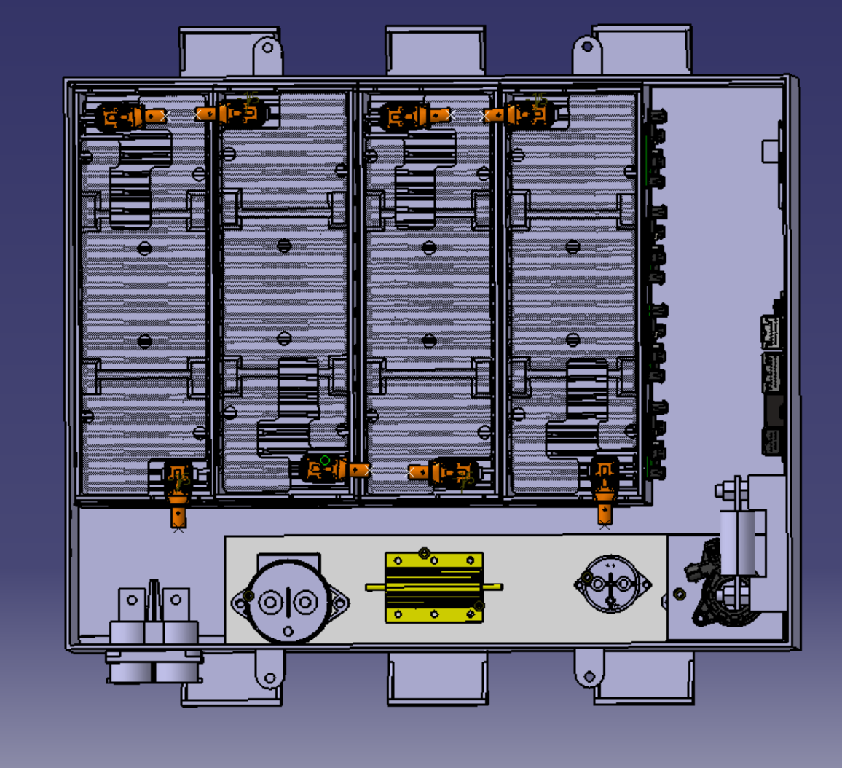
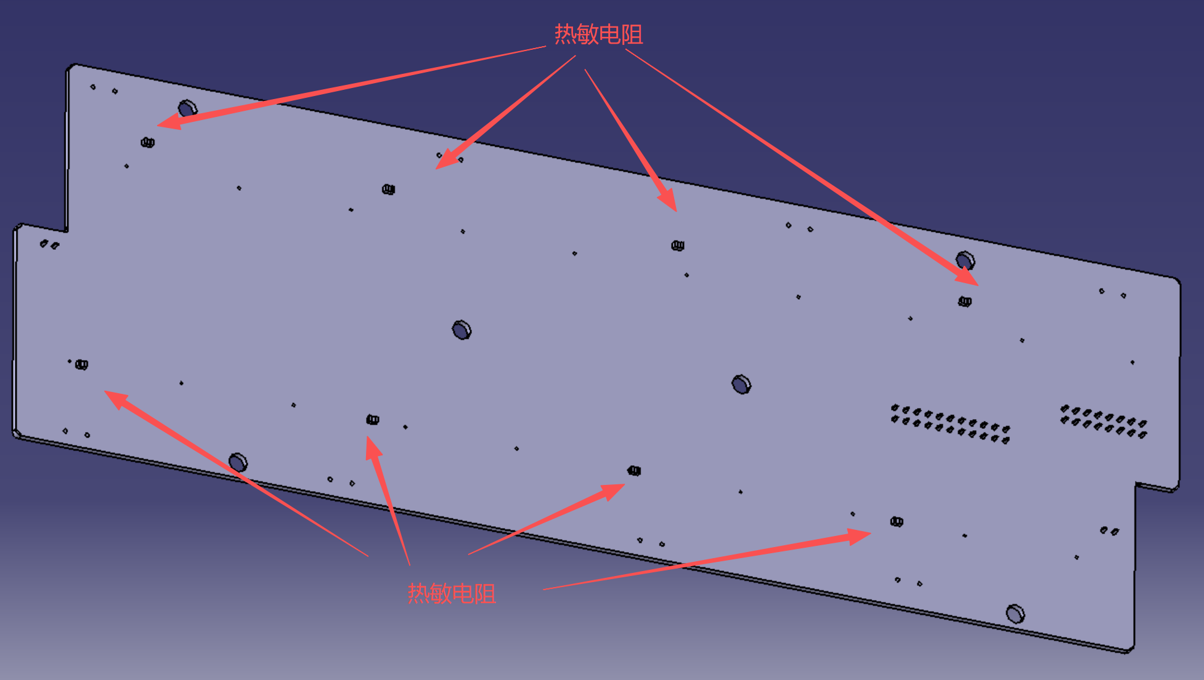
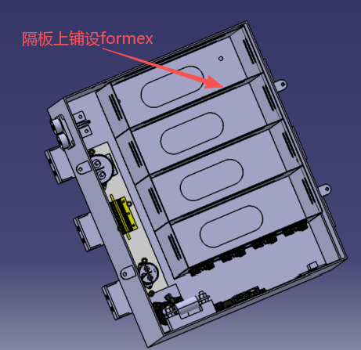
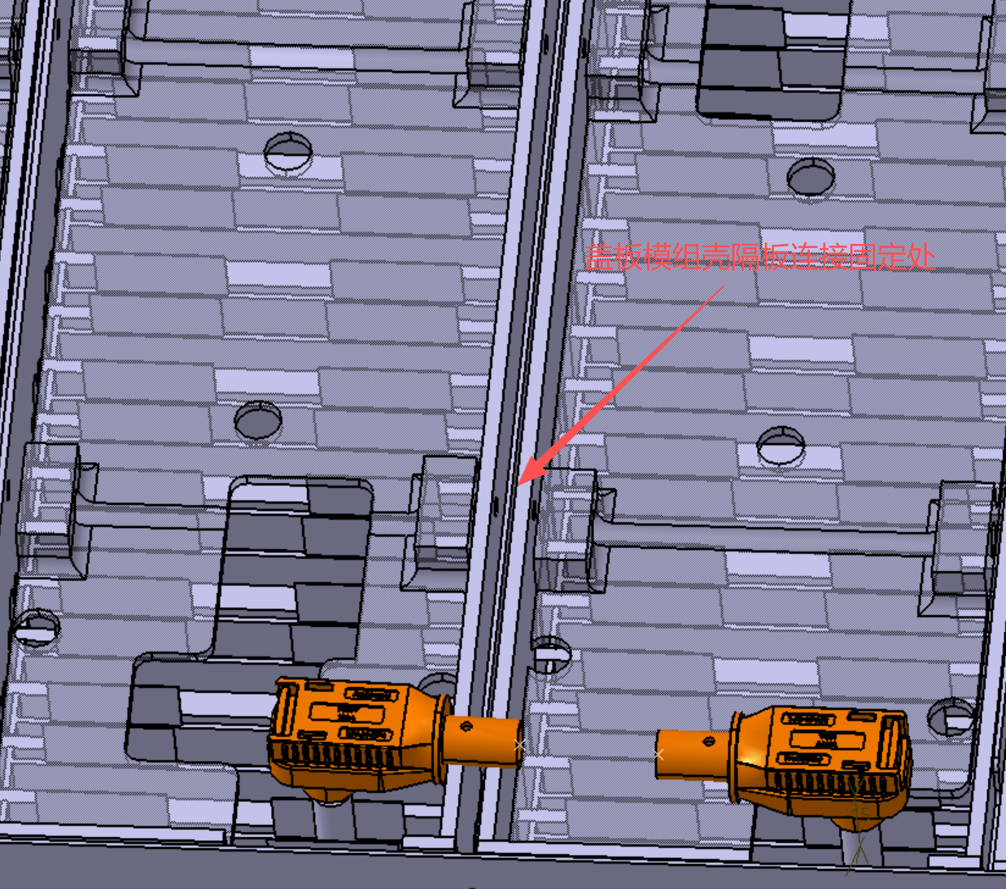
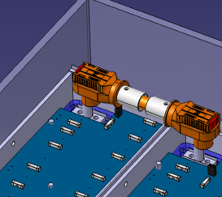 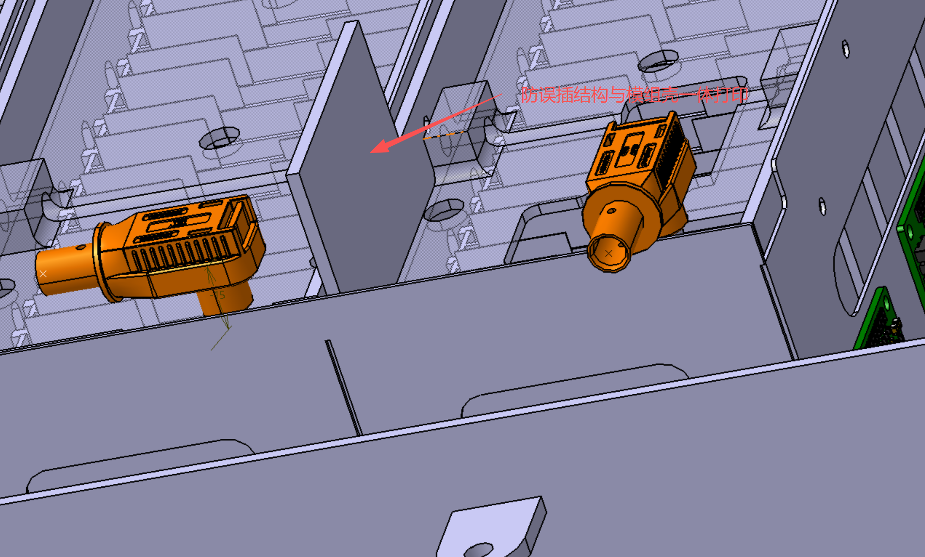 维护插头示意图/照片 Pictures of Maintenance Plugs |  |  |  |  |  |  |  | 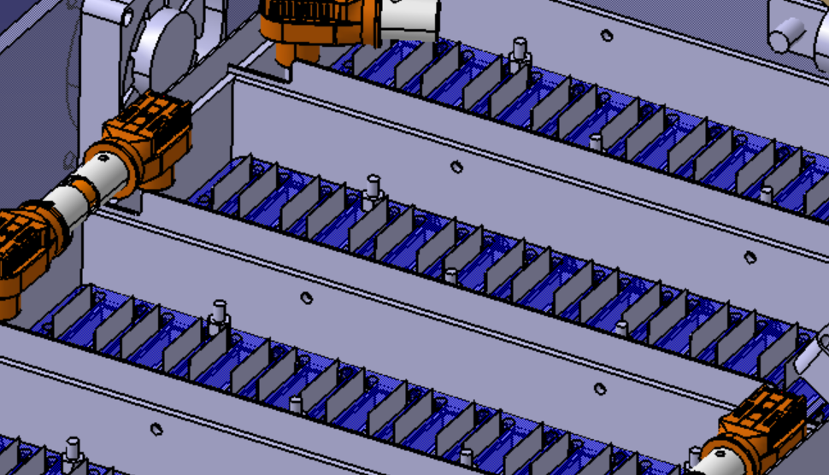 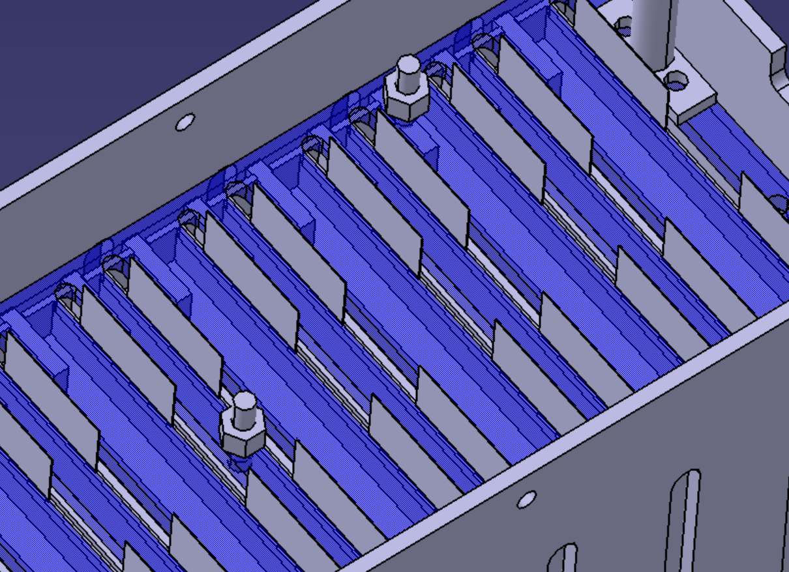 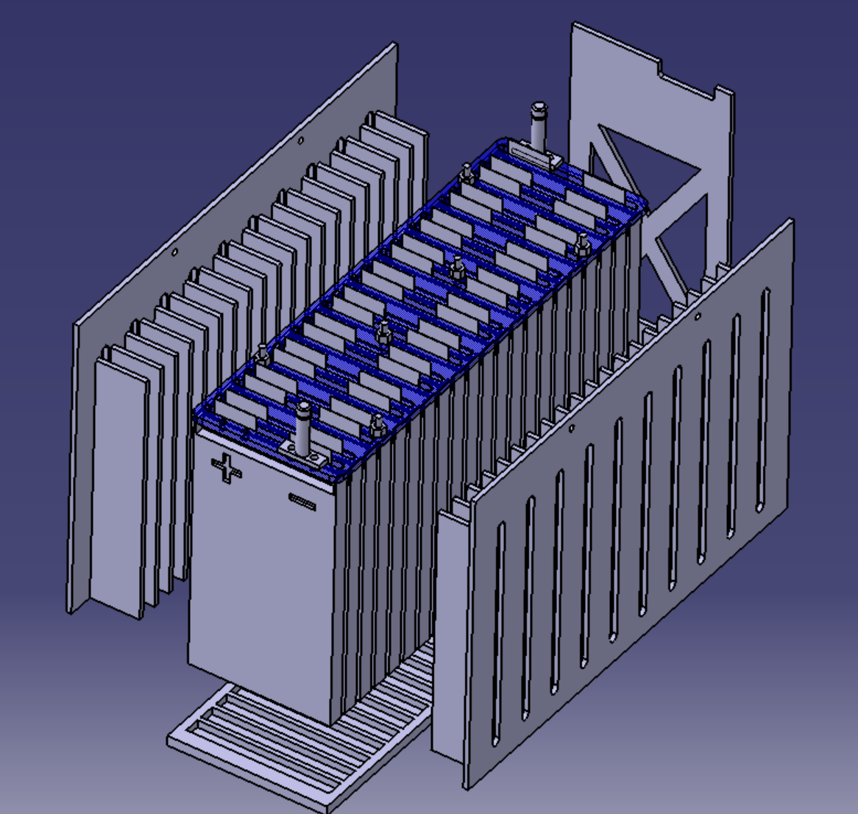 极耳连接以及电芯固定示意图/照片 Picture of Cell Connections |  |  |  |  |  |  |  | 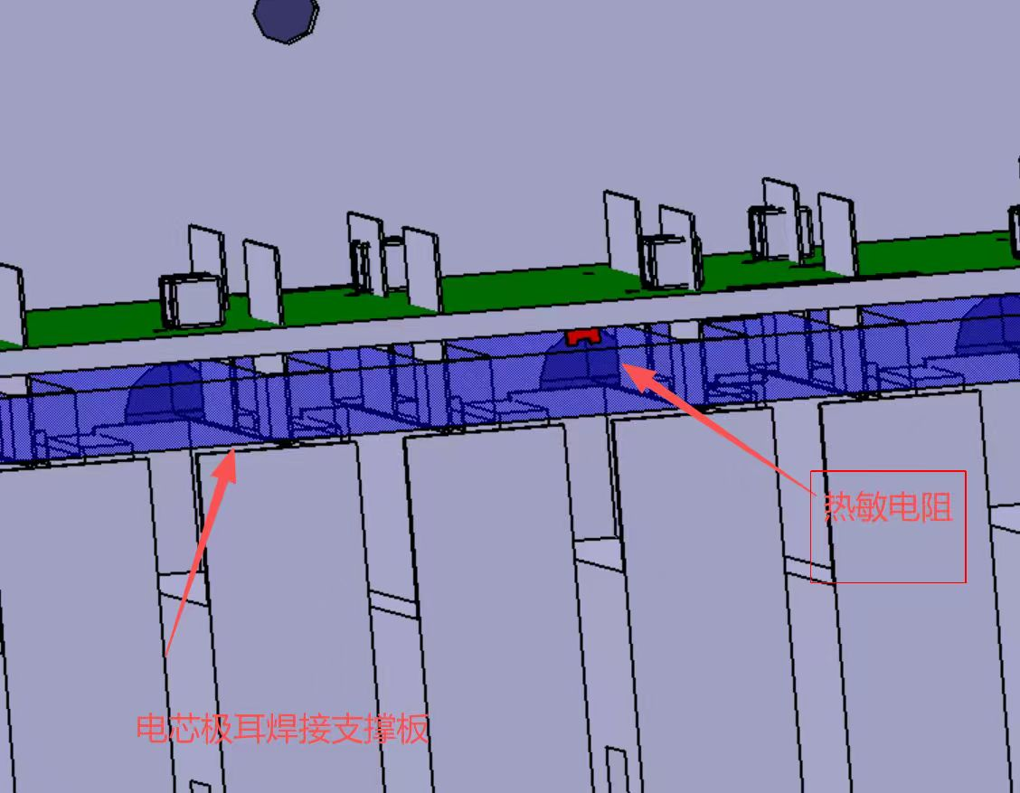 温度传感器布置图 Picture of Temperature Sensor Location |  |  |  |  |  |  | 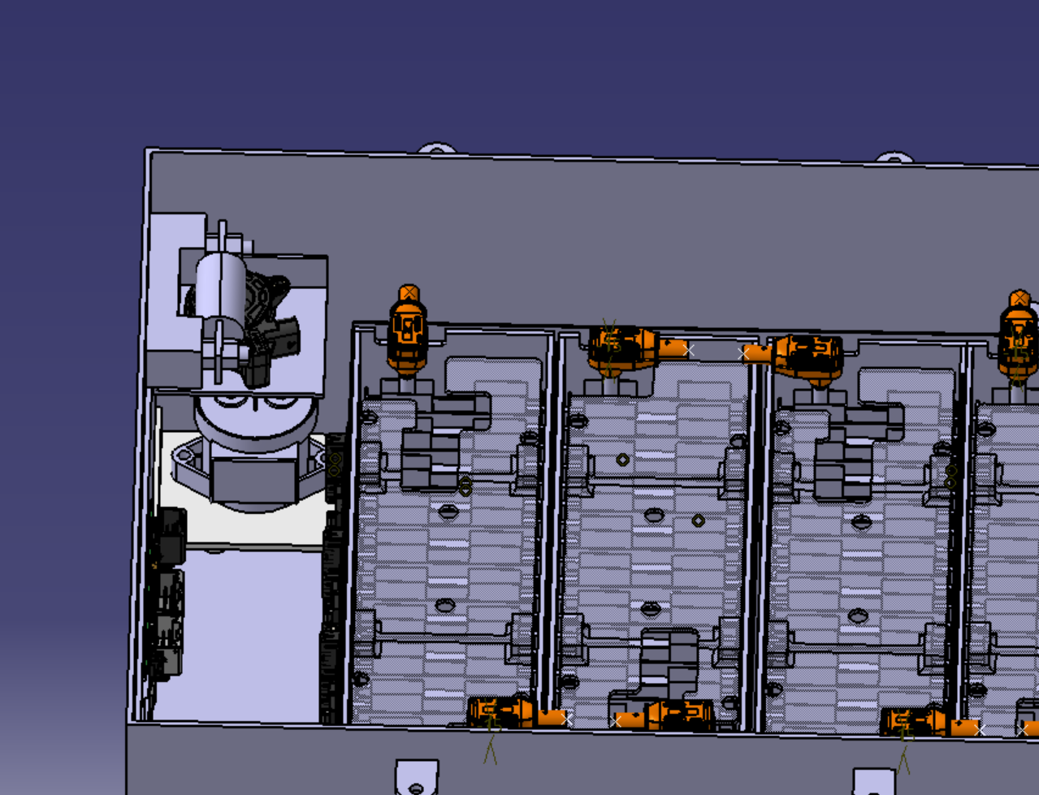 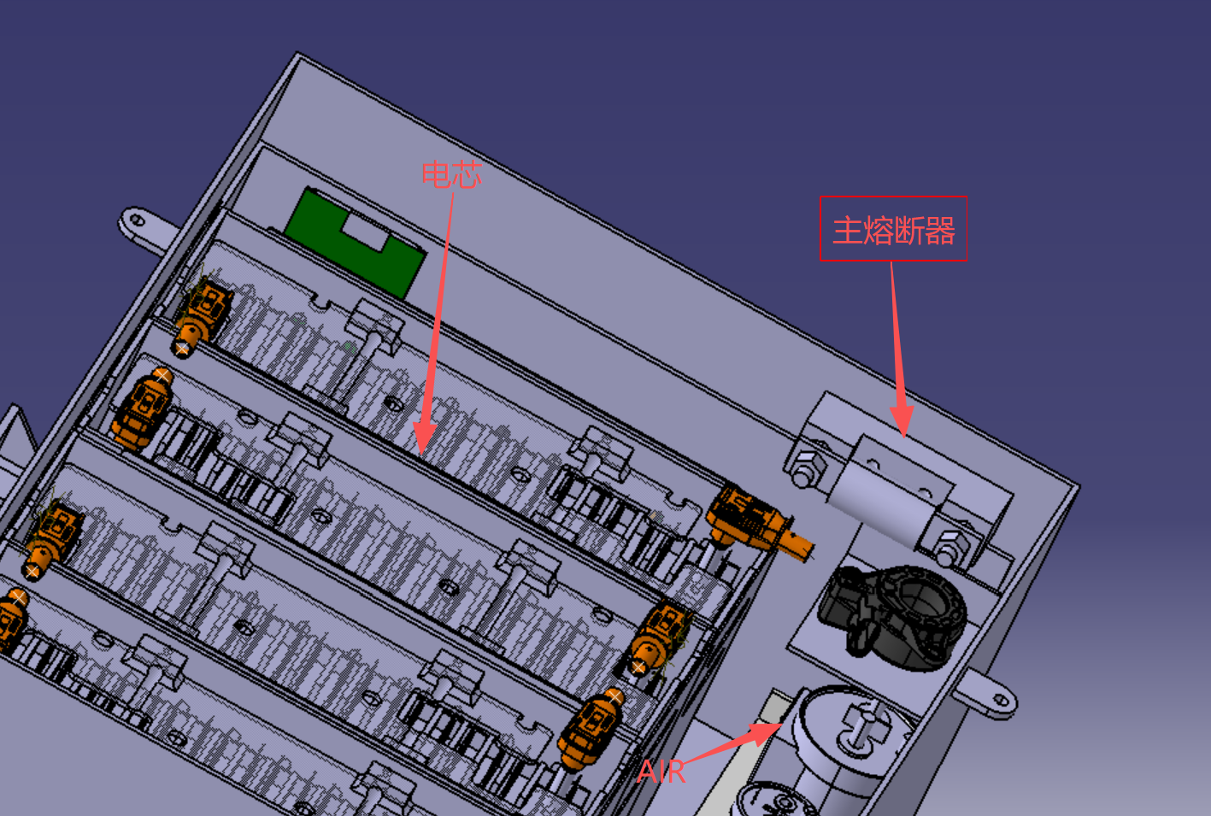 主保险丝和AIR和电芯分隔 Picture of Fuse and AIR Separation from cells |  |  |  |  |  |  | 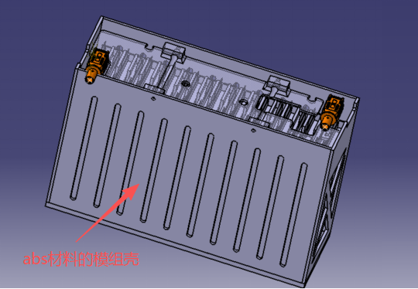 电芯与电池箱内壁的绝缘 Picture of Segment Insulation between Cell Terminal and Sides of Accumulator Container |  |  |  | 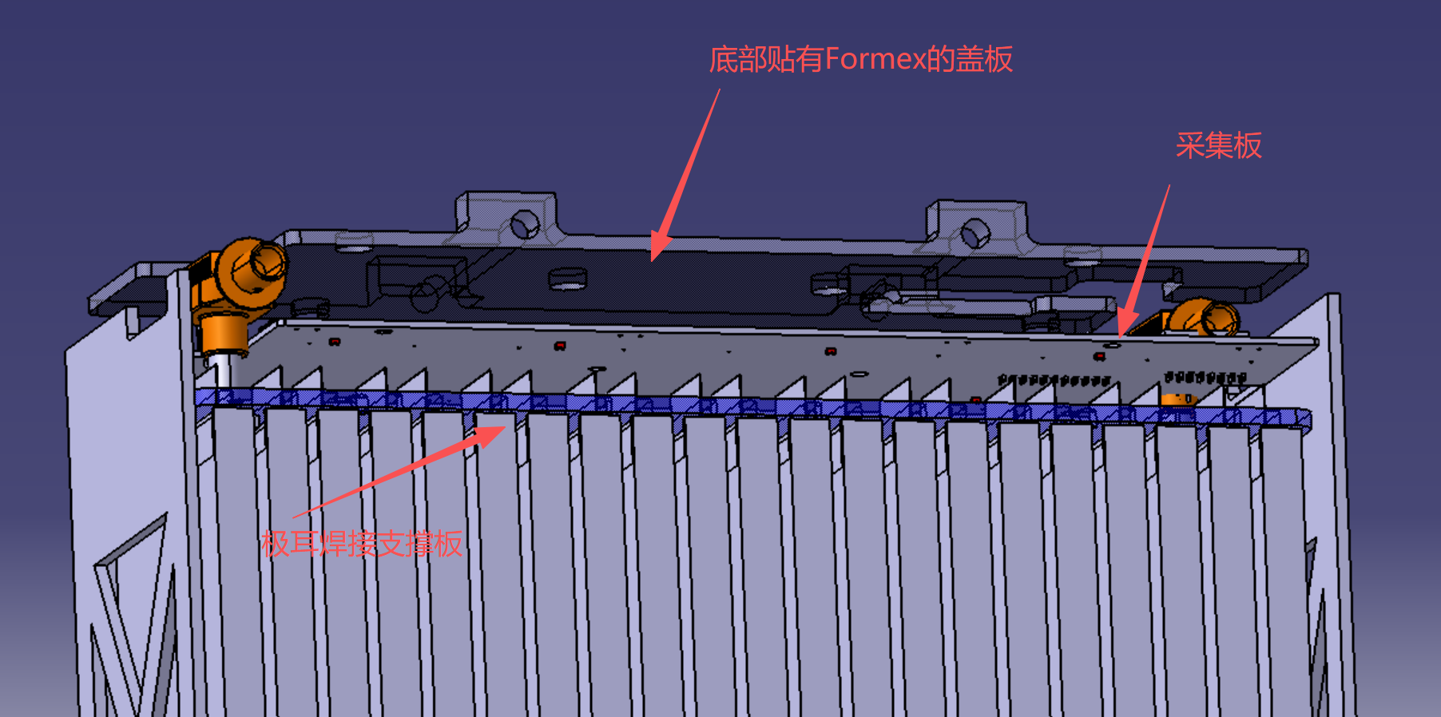 模组上方绝缘 Picture of Insulation on Top of Segment

模组上方采用ABS材料打印的盖板，盖板下方附有Formex材料，从而实现绝缘。

采集板

装配后温度传感器通过卡夫特K-5207导热胶(导热系数为 2.5±0.5 W/(m·K);电阻率为 1.0×10¹⁴ Ω·cm，击穿电压强度 ≥15KV/mm;阻燃等级达到 UL94 V-0)直接粘接于电芯极耳焊接处表面。装配后胶厚度约0.4mm，该厚度下绝缘耐压裕量（15KV/mm × 0.4mm = 6KV）远超TS最高电压(414V)要求，同时保证较低热阻以确保测温响应灵敏度.

有模组壳防误插设计与高压线长度限制防误插；
模组壳采用abs材料3D打印 使电芯与箱内隔板绝缘 模组壳与箱体隔板间有一层formex材料进一步实现绝缘 模组上方也采用abs材料3D打印的盖板。同时AIR与主熔断器朝向电芯模组及金属箱体的所有暴露面，均使用K25-30G(0.055mm)KAPTON TAPE聚酰亚胺胶带完全包裹，实际缠绕不少于3层（总厚度≥0.165mm），无空气间隙暴露，同时外部还使用了一层Formex GK-17BK。
模组壳通过3D打印，使用abs材料，再通过模组壳与隔板间使用foemex，实现电芯和电池箱内部的绝缘
极耳采用激光焊接，蓝色部分为焊接支撑板
与电池箱栓接的隔板

维护插头示意图/照片 Pictures of Maintenance Plugs |  |  |  |  |  |  | OK | 极耳连接以及电芯固定示意图/照片 Picture of Cell Connections |  |  |  |  |  | OK |  | 温度传感器布置图 Picture of Temperature Sensor Location |  |  |  |  |  | OK | 主保险丝和AIR和电芯分隔 Picture of Fuse and AIR Separation from cells |  |  |  |  | OK |  | 模组绝缘 Segment Insulation |  |  | OK | 模组上方绝缘 Insulation on Top of Segment |  |  | OK
防止误插 Unique configurations of plugs |  |  |  |  |  | TRUE | OK | 如果极耳采用紧固件压接，紧固件防松 Positive locking if bolted connections |  |  |  |  | TRUE | OK |  | 温度传感器直接接触极耳或者总线 Sensor in direct contact with terminal or busbar |  |  |  |  | TRUE | OK | 主保险丝和AIR和电芯分隔 Fuse and AIR Separation from cells |  |  |  | TRUE | OK |  | 电芯和电池箱内部绝缘 Insulation between cells and accumulator |  | TRUE | OK | 模组上方绝缘 Insulation on Top of Segment |  | TRUE | OK
非载流面绝缘 Non-conductive on un-necessary surface |  |  |  |  |  | TRUE | OK | 极耳不受机械负载 No mechanic load on cell tabs |  |  |  |  | TRUE | OK |  | 未直接接触但足够近 Distance from sensor to cell negative terminal sufficienly close |  |  |  |  | TRUE | OK | 补充说明 Additional Comments |  |  |  |  | 规则参考 Rules Ref |  | 补充说明 Additional Comments |  |  | 规则参考 Rules Ref | 补充说明 Additional Comments |  |  | 规则参考 Rules Ref
安装不需要拆除电池箱部件 Accessible without additional desassembly |  |  |  |  |  | TRUE | OK | 电芯在各个方向有限位，且受力面没有过小 Positions limits on all directions, sufficient surface with load |  |  |  |  | TRUE | OK |  | 补充说明 Additional Comments |  |  |  |  |  | 规则参考 Rules Ref | 主保险丝及AIR与电芯模组、金属电池箱之间不以空气作为绝缘。其朝向电芯模组和金属箱体的暴露表面采用K25-30G聚酰亚胺绝缘胶带连续包覆，单层厚度0.055 mm，实际不少于3层，总厚度不小于0.165 mm；外侧另设置连续的Formex GK-17BK绝缘阻燃隔离层。上述材料覆盖可能接近电芯模组或金属箱体的带电端子及导电表面，并通过结构固定防止移位，使主保险丝和AIR与电池箱其余部分之间形成实体绝缘阻燃隔离。ABS结构件仅作为机械支撑和附加防护，不作为主要阻燃证明依据。 |  |  |  |  | EV 5.5.14 |  | 每个电芯模组采用独立的刚性壳体进行机械隔离，模组壳体与金属隔板及电池箱体之间设置连续的Formex GK-17BK绝缘阻燃层。相邻模组之间由模组壳体、箱内隔板及Formex绝缘层形成实体隔离，绝缘结构覆盖可能接近电芯极耳、连接片及其他带电部件的位置，不以空气间隙作为唯一绝缘，从而防止模组之间以及模组与金属箱体之间发生短路或电弧。 |  |  | EV 5.4.6 | 各模组顶部设置与模组壳体螺栓固定的刚性盖板，盖板下方连续铺设Formex GK-17BK绝缘阻燃层。顶部盖板及Formex绝缘层完整覆盖电芯极耳、连接片和其他可能裸露的带电部位，装配后不存在可使掉落零件或工具直接接触带电导体的开口，从而防止维护过程中因零件或工具掉落造成模组内部短路或意外电弧。 |  |  | EV 5.4.6
主动锁紧/防松 Postive locking |  |  |  |  |  | TRUE | OK | 电芯受力面应当占该表面的80% Surface with load: >= 80% |  |  |  |  | TRUE | Recommended
补充说明 Additional Comments |  |  |  |  |  |  | 规则参考 Rules Ref | 补充说明 Additional Comments |  |  |  |  |  | 规则参考 Rules Ref |  | 温度传感器布置在能够代表电芯最高温度的负极极耳激光焊接区域，并沿大电流路径直接粘接在极耳焊接表面，同时避开与母线直接接触的端子位置。传感器采用卡夫特K-5207导热绝缘胶固定，装配后胶层厚度约0.4 mm，可形成稳定的直接热接触并防止传感器因振动发生位移。该导热胶导热系数为2.5±0.5 W/(m·K)、体积电阻率为1.0×10¹⁴ Ω·cm、击穿强度不低于15 kV/mm、阻燃等级为UL94 V-0。按0.4 mm胶层计算的理论耐压约为6 kV，高于车辆365.4 V最大TS电压。 |  |  |  |  |  | EV 5.8.4
维护插头采用带机械防错键位和主动锁扣的绝缘连接器，分别设置在模组串联连接位置。通过模组壳体限位结构、插接方向及高压线束长度限制实现唯一匹配，避免不同位置的插头交叉误插。插头非载流表面均由绝缘壳体覆盖；电池箱开盖后，无需拆除模组或其他电池箱部件即可徒手拆装。插头完全插合后由机械锁扣主动锁紧，插合和断开状态可目视确认。移除维护插头后，电池箱内部模组串联回路及串联首、末端均实现电气分离。 |  |  |  |  |  |  | EV 5.4.4 - EV 5.4.5 | 电芯极耳采用激光焊接与连接片形成永久性导电连接，不采用极耳螺栓压紧连接。蓝色刚性焊接支撑板以及模组端部、侧面和底部限位结构共同承受机械载荷，并限制电芯在纵向、侧向及垂直方向的移动；极耳仅用于导电，不作为结构承载件，且不会被压入电芯本体。每个软包电芯之间均设置刚性支撑板，不属于无刚性隔板分隔的直接堆叠结构。 |  |  |  |  |  | EV 5.5.10 - EV 5.5.12

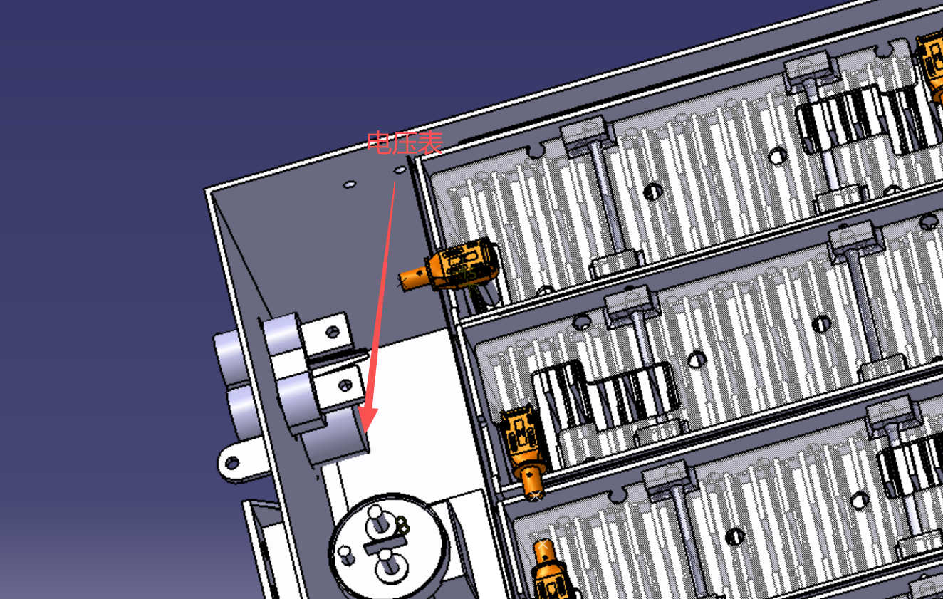 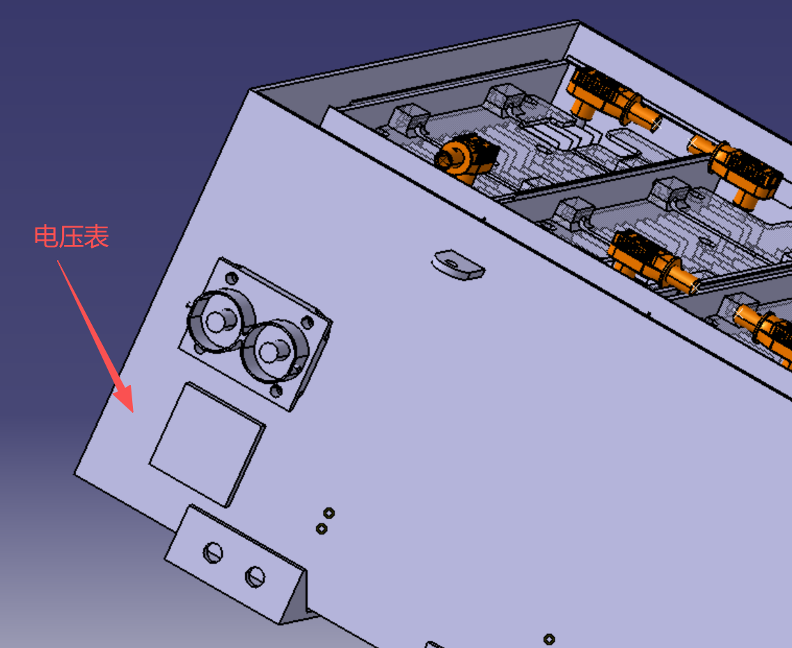 电池箱高压指示器原理图 Accumulator HV indicator |  |  |  |  |  |  |  | 备用电芯(含供电检检查等)存放容器，若没有备用电芯则忽略本条 Storage container for spare battery cells (including provisions for inspection, etc.); if no spare cells are present, disregard this item.

电压传感器螺栓压接

电池箱高压指示器原理图 Accumulator HV indicator |  |  |  |  |  |  | OK | 备用电芯存放容器 Spare Battery Storage Container |  |  |  |  |  | OK
高压指示器来源 Indicator source |  |  |  |  |  | 供应商采购 From suppliers | OK | 是否有备用电芯（含用于电检检查的电芯）Whether there are spare cells (including cells used for electrical inspection) |  |  |  |  | 否 No | OK
电压传感器绝缘电压 Galvanic Isolation (Vdc) |  |  |  |  |  | 2000Vdc | OK | 备用电芯必须存放在阻燃容器中 Spare cells must be stored in a fire retardant container |  |  |  |  | TRUE | OK
电压传感器说明书超链接 Volatge sense device datasheet |  |  |  |  |  | 高压指示器-电压传感器 | OK | 备用电芯被牢固固定 The spare cell is securely fastened |  |  |  |  |  | BLANK
原理图清晰可读 Schematic clear and readable |  |  |  |  |  | TRUE | OK | 容器有明显标识 Containers are clearly labeled |  |  |  |  |  | BLANK
标注所有的驱动系统元器件（包括接插件）的型号和额定电压 All TS components Noimal Voltages |  |  |  |  |  | TRUE | OK | 补充说明 Additional Comments |  |  |  |  |  | 规则参考 Rules Ref
隔离器件的说明书超链接 Datasheet of TS/LVS isolation datasee |  |  |  |  |  |  | OK |  |  |  |  |  |  | EV 5.3.3 EV 5.3.4
标注驱动系统电阻的额定功率(如果有) Noimal power of TS resistor (if exists) |  |  |  |  |  |  | OK
驱动系统电路保险丝型号 TS fuses |  |  |  |  |  | PV-2A10F | OK
如果阈值是固定的，给出计算过程（下方补充说明）If the threshold is fixed, give caculation below |  |  |  |  |  | TRUE | OK

补充说明 Additional comments
电压表方案直接接入AIR输出端，纯硬件回路，无需软件，独立由TS供电，满足EV 5.4.10；电压表为连续模拟量显示，不存在EV 5.4.8仅针对红色LED指示灯规定的触发阈值，故无需提供阈值计算。高压指示器 91C4 表头支路与 BD100 电压传感器支路均由 PV-2A10F 1000V/2A 保险丝保护；FWH-60B 为电池箱 HV+ 主回路上游主熔断器（继电器已省略）。 电池组由84节单体串联组成。电芯规格书给出的单体交流内阻为≤1.5 mΩ（1 kHz）。按1.5 mΩ作为短路电流量级估算值，仅考虑电芯内阻时，电池组等效内阻约为0.126 Ω，对应短路电流约2.90 kA。由于规格书给出的1.5 mΩ为交流内阻上限，该计算仅用于短路电流量级校核，不能作为最大可能短路电流的严格上界。所选FWH-60B/FWP-60C熔断器额定分断能力均为50 kA，明显高于上述估算电流水平。

充电 Charging
状态 Status | OK
充电机 Charger |  |  |  |  | OK |  | 补充说明 Additioanl Comments
制造商 Make |  |  | 长春浩泰科技有限公司 |  | OK |  | 更新了充电驱动回路原理图
型号 Type |  |  | EP-2308 3.3kW Charger |  | OK
说明书超链接 Datasheet link |  |  | 3.3KW FSE Charger Specification 2022 |  | OK
输入电压(市电或工业电) Input Voltage |  |  | 90-265 | Vac | OK
输入电流 Input Current |  |  | 16 | A | OK
输出电压(定值或范围) Output Voltage |  |  | 220~440V | V | OK
输出电流 Output Current |  |  | 10 | A | OK
充电机额定功率 Rated Power |  |  | 3.3 | kW | OK

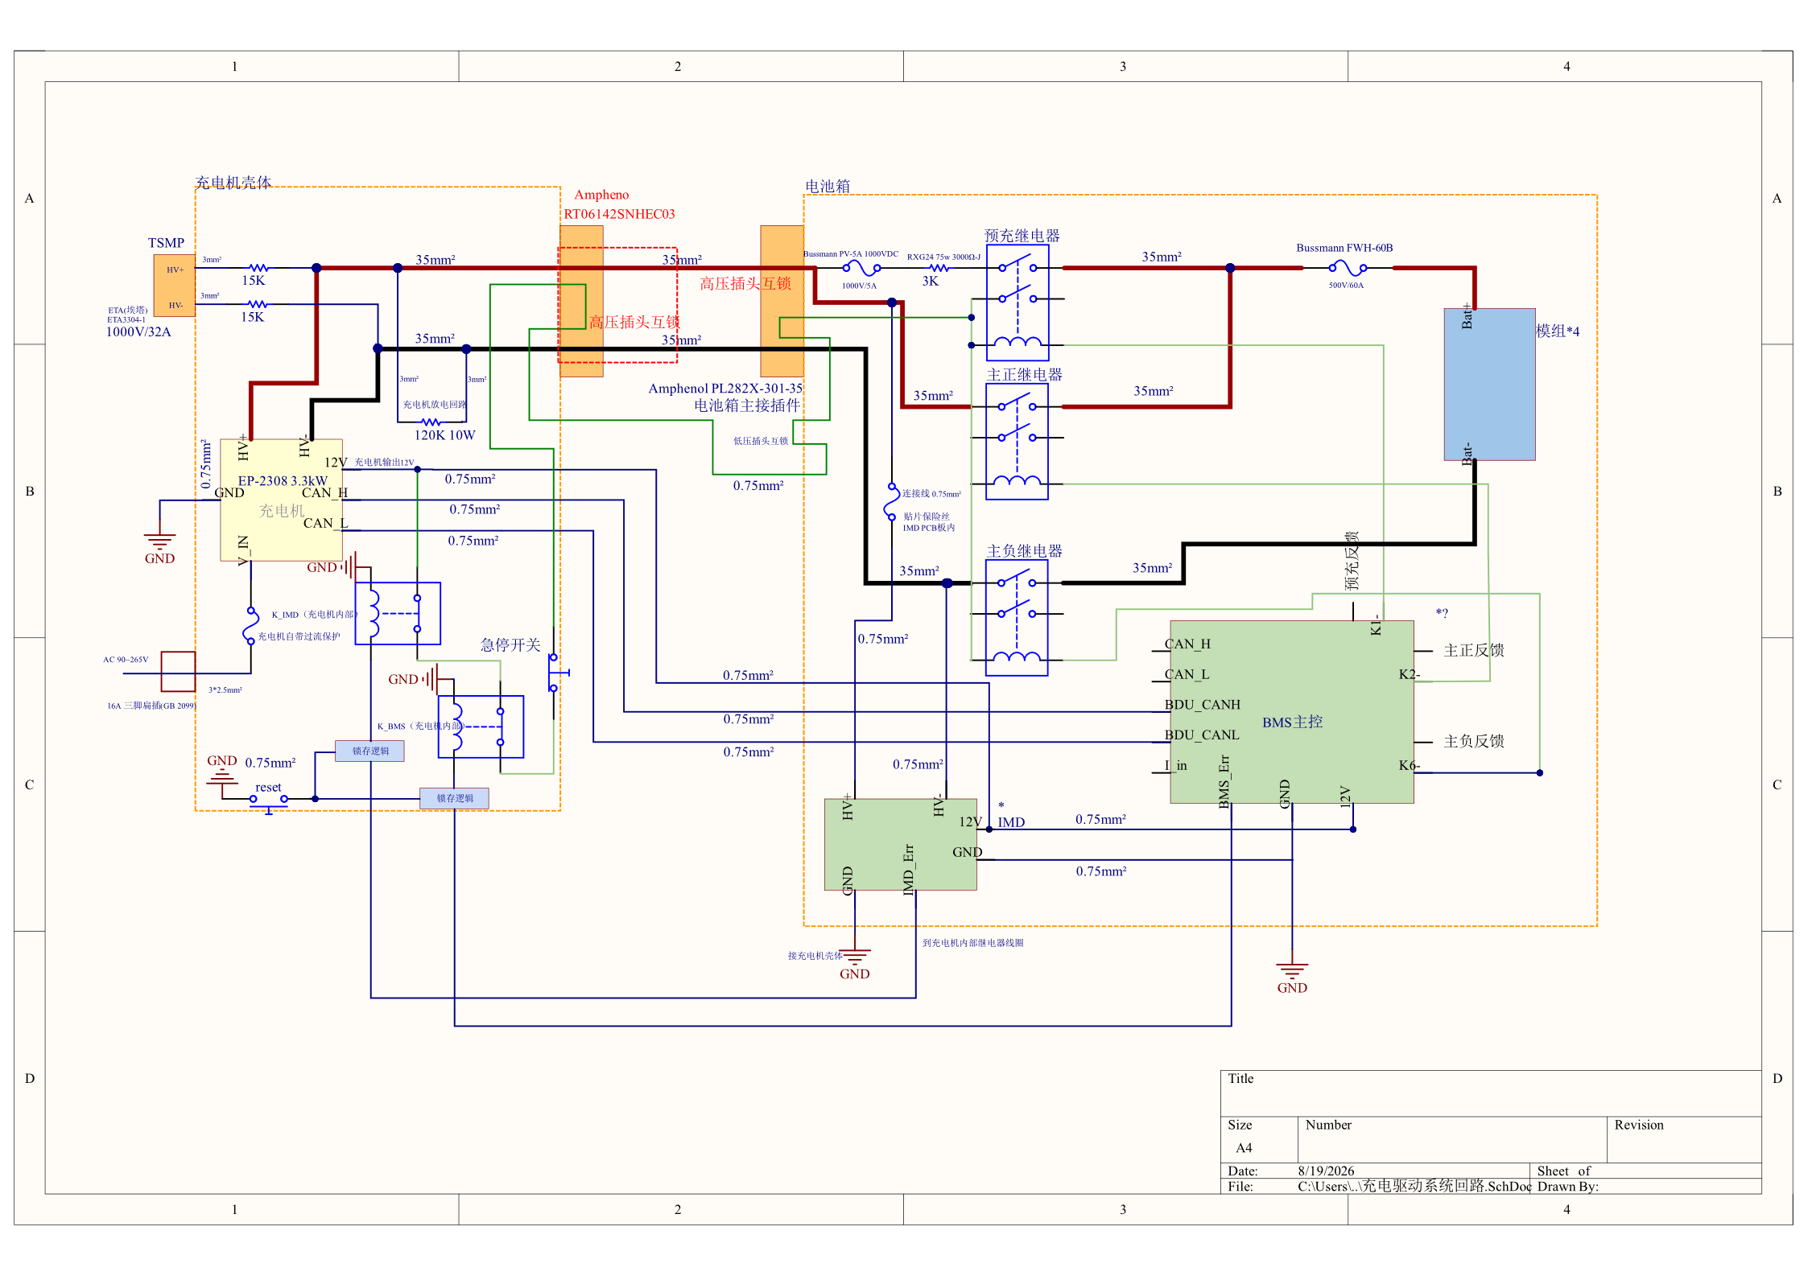 充电驱动系统回路 Charging Tractive System Schematic |  |  |  |  |  |  |  | 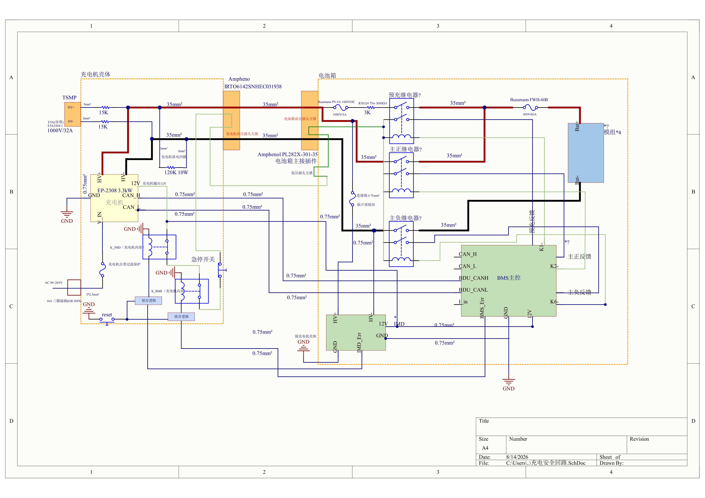 充电安全回路 Charging Shutdown Circuit |  |  |  | 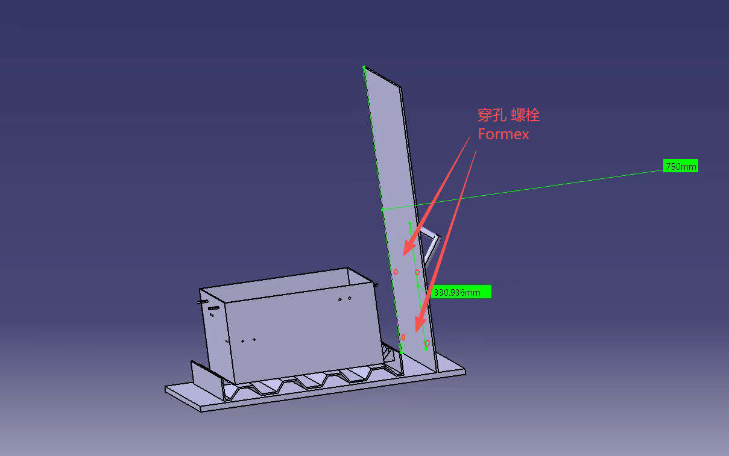 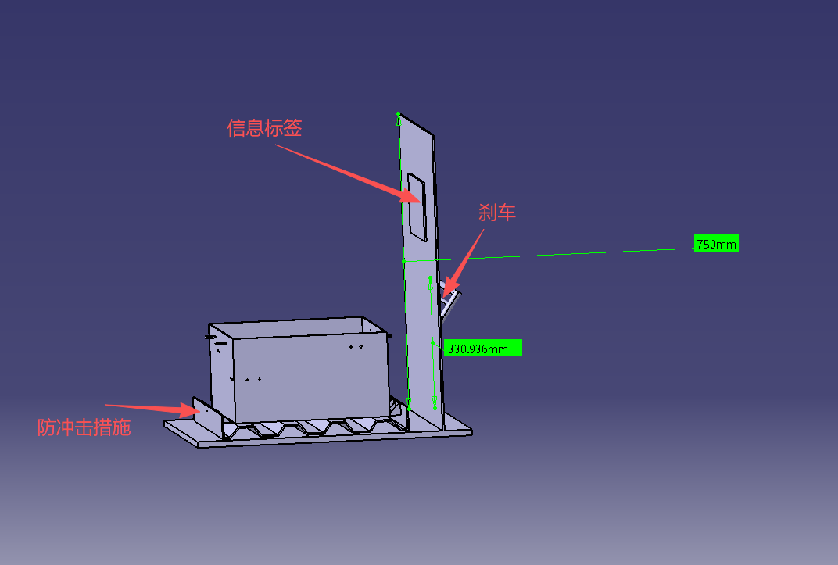 电池箱小推车 Accumulator Handcart

充电驱动系统回路 Charging Tractive System Schematic |  |  |  |  |  |  | OK | 充电安全回路 Charging Shutdown Circuit |  |  | OK | 电池箱小推车 Accumulator Handcart |  |  | OK
规则参考 Rules Ref |  |  |  |  |  |  |  | 规则参考 Rules Ref |  |  |  | 规则参考 Rules Ref
 |  | 主保险丝（直流） Main Fuse on DC bus |  |  |  | TRUE | OK |  | IMD控制的继电器 IMD Controlled powerstage | TRUE | OK | EV 8.4.7 | 垂直防火墙及高度要求满足 Firewall Height and coverage | TRUE | OK
 |  | 接插件及制造商/型号 Connector with Make/Type |  |  |  | TRUE | OK |  | AMS控制的继电器 AMS Controlled powerstage | TRUE | OK | EV 8.4.3 | 有刹车，进行一定操作才能被推动 Equipped with a brake and can only be pushed after specific operations are performed. | TRUE | OK
 |  | 标注线径 Wire Gauge |  |  |  | TRUE | OK |  | 充电急停开关 Shutdown buttons | TRUE | OK | EV 8.4.9 | 电池箱不比手推车突出 The accumulator does not protrude beyond the handcart. | TRUE | OK
 |  | IMD |  |  |  | TRUE | OK |  | AIRs线圈 AIRs coils | TRUE | OK | EV 8.4.10 | 防冲击措施 Anti-shock | TRUE | OK
 |  | AIRs |  |  |  | TRUE | OK |  | 充电接插件互锁 Interlock of charging connector | TRUE | OK | EV 8.4.11 | 防火墙上有信息标签 There is an information label on the firewall. | TRUE | OK
 |  | TSMPs |  |  |  | TRUE | OK |  | 充电安全的其他控制继电器(安全回路以外) Other powerstages | TRUE | OK | 补充说明 Additional Comments
补充说明 Additional Comments |  |  |  |  |  |  |  | 补充说明 Additional Comments |  |  |  | 手推车配置的垂直防火墙总高度为750mm，确保其高出电池箱及把手顶端300mm以上，能够为人员提供充分的物理隔离与防护；防火墙的连接采用高强度螺栓穿孔固定方式，并利用FORMEX对螺栓连接部位实施绝缘防火处理，既保证了结构连接的刚性，也兼顾了电气安全与热稳定性。推车采用了常闭式联动刹车机构，确保满载状态下仅在操作人员持续施力握持把手时方可释放，松手后即自动锁止，有效防止在无人操作时发生意外溜车或滑坡。电池箱通过螺栓固定于推车底盘框架内，四周均未超出手推车的俯视投影面积，不产生任何突出部分；同时箱体底部专门设置了防冲击缓冲措施，能够在移动过程中有效隔离路面颠簸与震动，保护电池箱免受机械冲击损伤。此外，防火墙正面高对比度区域专门预留了信息标签的安装位置，标签内容将按规定涵盖大学名称、赛车车号及电气安全员联系方式，且标签安装高度充分考虑赛场内人员的正常视认角度，满足了规则中对信息提示及可视性的相关要求。
已将充电驱动系统回路的安全回路补齐与右图一致，反馈问题的充电机侧高压插头互锁已使用红色虚线框标出 |  |  |  |  |  |  |  | 已使用红色字体标注高压插头互锁处。当 IMD 或 AMS 断开充电安全回路后，K_IMD/K_AMS 失电，充电机输出和 AIR 线圈控制均被切断；故障清除后必须通过 reset 手动复位后才能再次充电。

扭矩指令 Torque Security
状态 status | OK
APPS传感器输出类型 Type of APPS sensor output |  |  |  | 模拟 analog | OK | 影响扭矩输出路径检查 Torque Control Path Security Checks |  |  |  |  |  |  |  |  | OK
APPS传感器说明书超连接 APPS datasheet |  |  |  | APS05系列_加速踏板后 | OK
APPS 传感器传递函数 APPS transfer function |  |  |  |  | OK | 起点 Source device | 终点 Destination device | 通讯方式 communication | 冗余保护 Redundant | 超程保护 Out of range | 相关性保护 Correlation | 校验和 Checksum | 超时保护 Timeout | 其他 Other |  | 补充说明 Additional comment
规则参考 Rules Ref |  | T 12.6.9
传感器行程 Sensor travel | APPS1输出Output [V] |  | APPS2输出 Output[V] |  |  | APPS | 整车控制器节点(VCU) | 模拟 | FALSE | TRUE | TRUE | FALSE | FALSE | FALSE | OK
0% | 0.504 |  | 0.252 |  | OK | 整车控制器节点(VCU) | 电机控制器(MCU) | 数字 | FALSE | TRUE | TRUE | TRUE | TRUE | FALSE | OK
20% | 0.652 |  | 0.379 |  | OK
40% | 1.468 |  | 0.783 |  | OK
60% | 2.268 |  | 1.178 |  | OK
80% | 3.036 |  | 1.544 |  | OK
100% | 3.958 |  | 2 |  | OK
除0%行程处以外，禁止传递函数相交 No crossing except at 0% |  |  |  | TRUE | OK

安全系统 Shutdown circuit
状态 Status | OK
IMD |  |  |  |  | OK | BSPD |  |  |  | OK
规则参考 Rules Ref |  |  | EV 6.4 |  |  | 规则参考 Rules Ref |  | T 12.6
制造商 Make |  |  | Bender IR155-3204 |  | OK | 电流传感器型号 Current Sensor Type |  | HRI-36 |  | OK
触发阈值 Threshold |  |  | 240 | kΩ | OK | 电流传感器说明书链接 Current Sensor datasheet |  | HRI-36 |  | OK
接地线1接地位置 Location of grounding measurement 1 |  |  | 电池箱体内部接地点 |  | OK | 设定阈值电流(驱动系统) Trip Current (TS) |  | 13 | A | OK
接地线2接地位置 Location of grounding measurement 2 |  |  | 主环 |  | OK | 传感器输出电压@阈值电流 Voltage Output of Sensor@Trip current |  | 1.3 | V | OK
驱动系统测点物理位置 |  |  | 右侧面板主开关下侧 |  | OK | 传感器测量精度@阈值电流 Accuracy@Trip current |  | 0.5 | A | OK |  |  |  | TSAL | OK
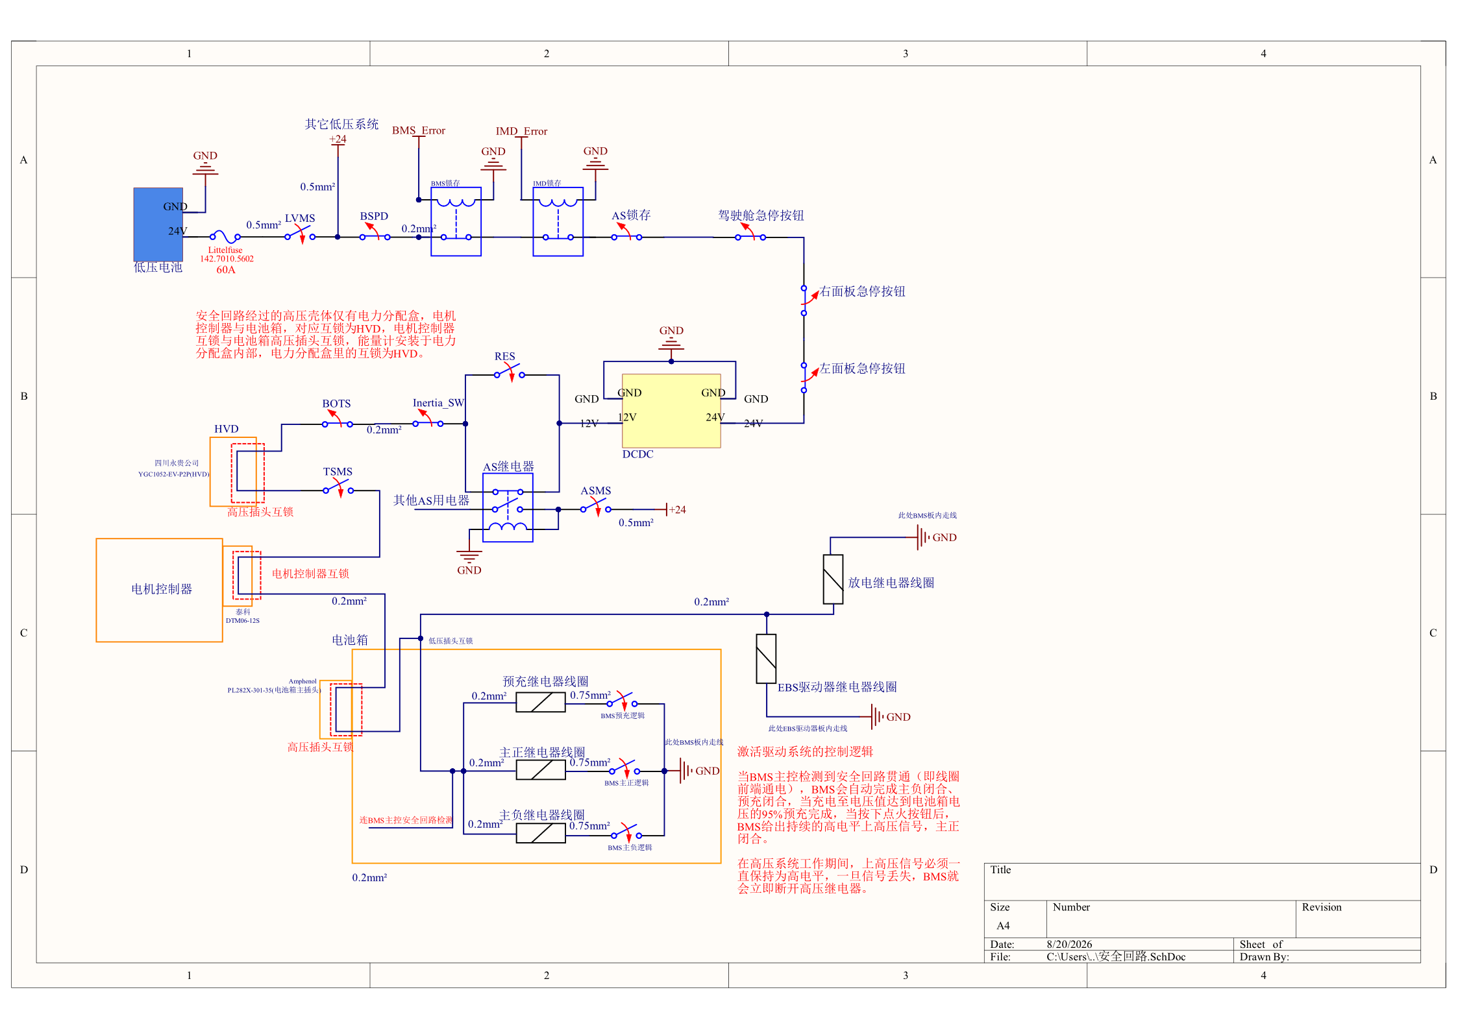
 |  |  |  |  |  |  |  |  |  |  |  |  |  | 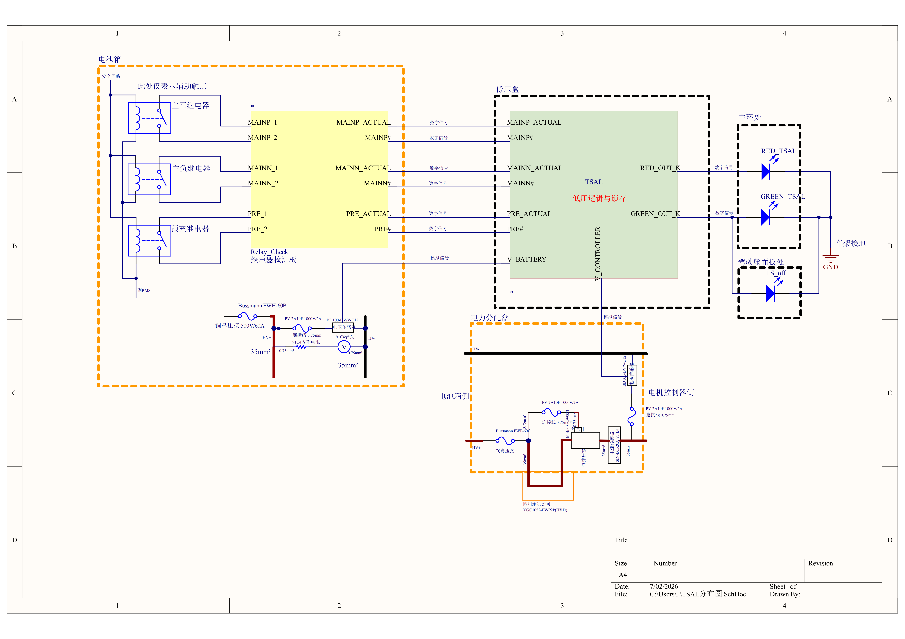 TSAL模块分布架构 TSAL Module Distributed Architecture |  |  |  |  | 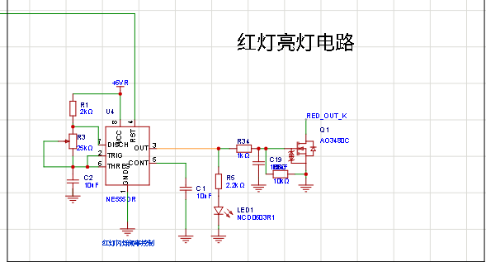 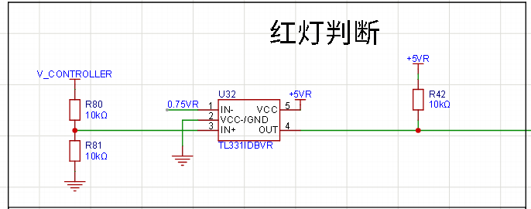 TSAL红灯信号处理和驱动电路 TSAL Red Light Signal Processing and Driving Circuit |  |  | TSAL通用 - 电压测量原理图，采购传感器无需填写 TSAL General - Schematic on voltage measurement, N/A if use purchased sensor
安全回路原理图 Shutdown Circuit Schematic |  |  |  |  |  |  |  |  |  | 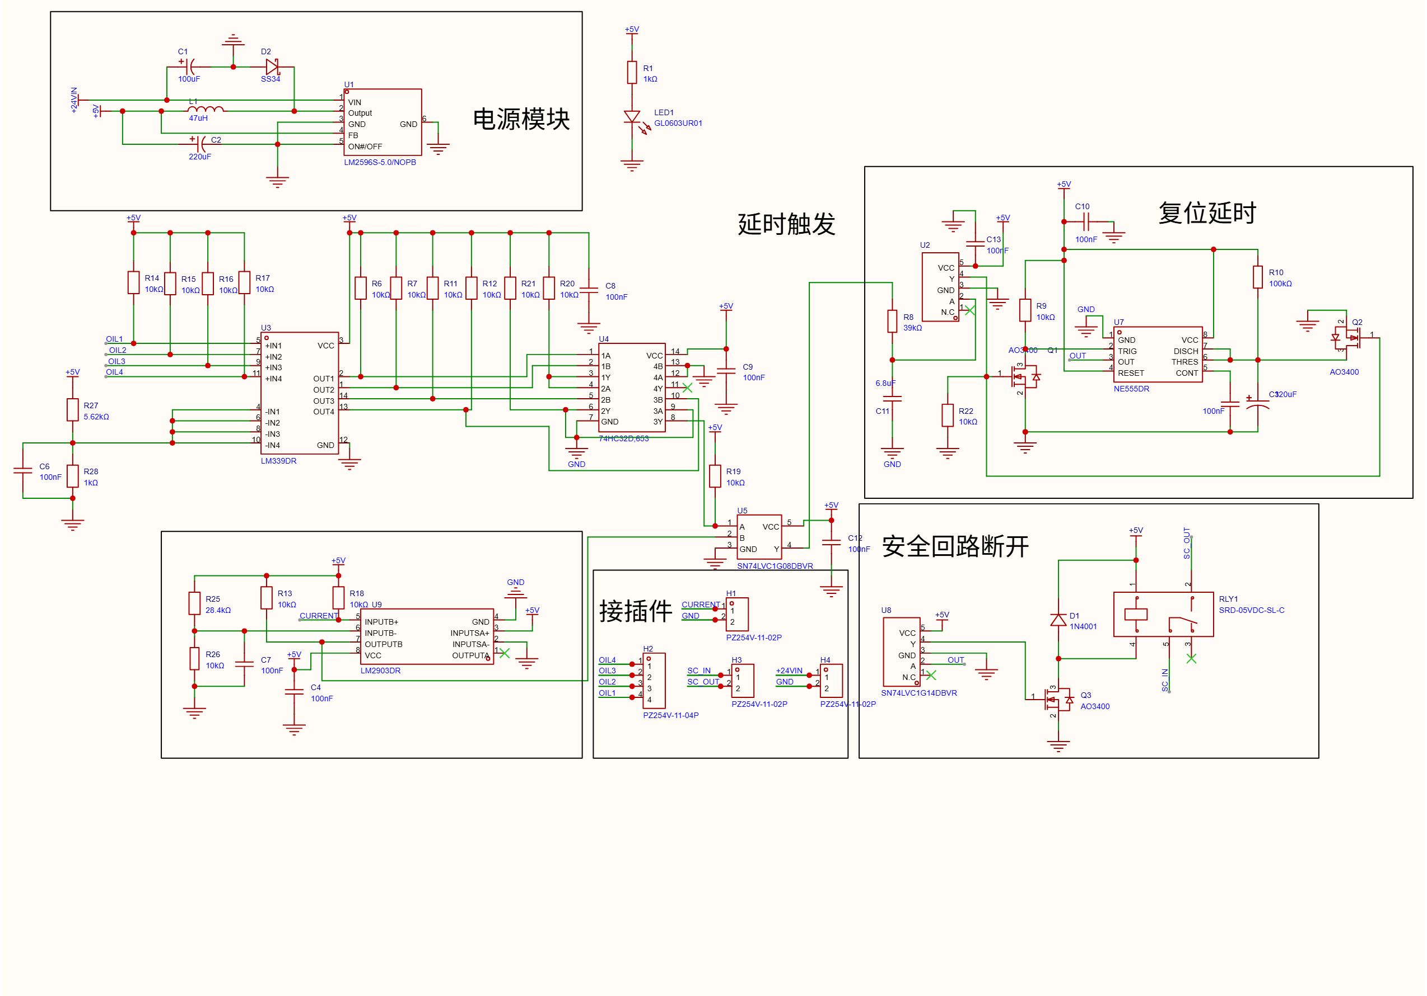 BSPD原理图 BSPD schematic

 |  |  |  |  |  |  |  |  |  |  |  |  |  | TSAL - 分布 TSAL component distribuition |  |  |  | OK | TSAL红灯部分电路 TSAL circuit on Red Lights |  | OK
规则参考 Rules Ref |  | 安全回路原理图 Shutdown Circuit Schematic |  |  |  |  |  | OK |  | BSPD原理图 BSPD schematic |  |  | OK |  |  |  |  |  |  |  |  | 补充说明-2 additional comment 2
 |  |  |  |  |  |  |  |  |  |  |  |  |  | 继电器检测电路必须位于电池箱内部,禁止将辅助触点/电压测量线引出 TSAL relay status detecion must be within the Accumulator, aux contacts/aux volatge not wiring out |  |  | TRUE | OK | 电压检测器件来源 Source of voltage sensors | 供应商 purchased | OK | 电压传感器采用1～5 V输出，对应TS电压0～500 V。传感器信号经板内1:1分压后，比较器输入范围为0.5～2.5 V，其传递关系为：Vcmp = 0.5 + 0.004 × VTS。当TS电压为60 VDC时，传感器输出约1.48 V，比较器输入约0.740 V。因此，红灯电压判断参考值设计为约0.74 V；现有分压网络的标称参考电压约为0.743 V。最终翻转点应结合电压传感器误差、电阻容差和比较器输入失调，通过实车电路台架校准，保证TS电压达到60 VDC时红灯已经可靠触发，并记录实际触发电压。
T 12.3, EV 6.2 |  | LVMS |  |  |  |  | TRUE | OK |  | BSPD电流传感器输入短路/短路保护 BSPD Current Sensor input open/short protection |  | TRUE | OK | 注明各个部分位于的实际壳体及系统 Physical locations of all TS components enclosures |  |  | TRUE | OK | 电压传感器绝缘电压 Galvanic Isolation level (V) | 2000 | OK
T 12.2, EV 6.2 |  | TSMS |  |  |  |  | TRUE | OK |  | BSPD制动传感器输入短路/短路保护 BSPD Brake Sensor input open/short protection |  | TRUE | OK | 壳体外信号线注明信号类型(数字,模拟) The type of signal outside enclosures (digital , analog) |  |  | TRUE | OK | 电压传感器说明书超链接 Sensor datasheet | BD100系列 | #VALUE!
T 12.4, EV 6..3 |  | 2x侧面急停 2x shutdown buttons on both sides |  |  |  |  | TRUE | OK |  | 自动复位计时部分符合规则要求 Auto-reset timer settings |  | TRUE | OK | 注明锁存逻辑的位置 Position of the latching logic |  |  | TRUE | OK | 原理图清晰可读 Schematic readable |  | OK
T 12.4, EV 6..3 |  | 驾驶舱急停 Cockpit shutdown button |  |  |  |  | TRUE | OK |  | 安全回路继电器 Shutdown circuit powerstage |  | TRUE | OK | 禁止在壳体外出现无过流保护的驱动系统采样线段落（注明保险丝的物理位置）No TS volatge detection wires outside enclosures if not protected by fuses |  |  | TRUE | OK | 标注所有的驱动系统元器件（包括接插件)的型号和额定电压 Type and rated volatge of all TS components |  | OK
T 7.3 |  | 制动超程开关 Brake Over Travel Switch (BOTS) |  |  |  |  | TRUE | OK |  | 补充说明 Additional Comments |  | 规则参考 Rules Ref |  | 补充说明 Additional Comments |  |  | 规则参考 Rules Ref |  | 隔离器件的说明书超链接 Datasheet of galvanic devices |  | OK
T 12.5 |  | 惯性开关 Inertia Switch |  |  |  |  | TRUE | OK |  | 电流传感器输入保护： 电流传感器信号经10kΩ上拉电阻接入比较器，断路时输入被拉高至5V，短路到地时输入为0V，两种故障均超出正常工作范围，比较器输出异常，触发安全回路断开，符合T 12.10.2要求。 制动传感器输入保护： 四路油压传感器信号（OIL1~OIL4）经10kΩ上拉电阻接入LM339四路比较器，断路时上拉至5V，短路到地时拉低至0V，均超出有效信号范围，触发保护，符合T 12.10.2要求。 延时计时设置： 采用LM555定时器实现500ms触发确认延时（T 12.6.2）及10秒以上自动复位延时（T 12.6.1）。触发条件消失并持续10秒以上后，BSPD可自行复位，安全回路重新闭合。 |  | T 12.6 |  | 已标注保险丝位置 |  |  | EV 4.10 |  | 标注驱动系统电阻的额定功率(如果有) Rated power of TS resistors, if used |  | OK
EV 6.1.6 |  | 电池管理系统控制的继电器 AMS controlled powerstage |  |  |  |  | TRUE | OK |  |  |  |  |  |  |  |  |  |  | 驱动系统电路保险丝型号 Type of TS fuses | PV-2A10F | OK
EV 6.1.6 |  | IMD控制的继电器 IMD controlled powerstage |  |  |  |  | TRUE | OK |  |  |  |  |  |  |  |  |  |  | 保险丝额定电压 Rated Voltage of the fuse | 1000 | OK
T 12.6 |  | BSPD |  |  |  |  | TRUE | OK |  |  |  |  |  |  |  |  |  |  | 如果阈值是固定的，给出计算过程（右侧补充说明-2）IF volatge threshold is not adjustable, please give the cacualtion on additional comment -2 | TRUE | OK
EV 4.5.10 |  | HVD互锁 HVD Interlock |  |  |  |  | TRUE | OK |  |  |  |  |  |  |  |  |  |  | 电压检测结果之间不存在任何可靠性检查 No plausibility check among volatage detections | TRUE | OK
EV 6.1.9 |  | IMD, AMS, BSPD的继电器是相互独立的 IMD,AMS and BSPD have independent powerstages |  |  |  |  | TRUE | OK |  |  |  |  |  |  |  |  |  |  | 闪烁频率设定电路 Flashing frequency settings | TRUE | OK
EV 4.4.3 |  | 轮边互锁 Outboard wheel motor interlocks (if exists) |  |  |  |  | TRUE | OK |  |  |  |  |  | TSAL - 总体要求 General |  |  |  | OK
T 12.7 |  | 低压电池 LVS battery |  |  |  |  | TRUE | OK |  |  |  |  |  | 所有的原理图合并后需要满足下述要求 The schematics jointly shows |  |  |  |  | 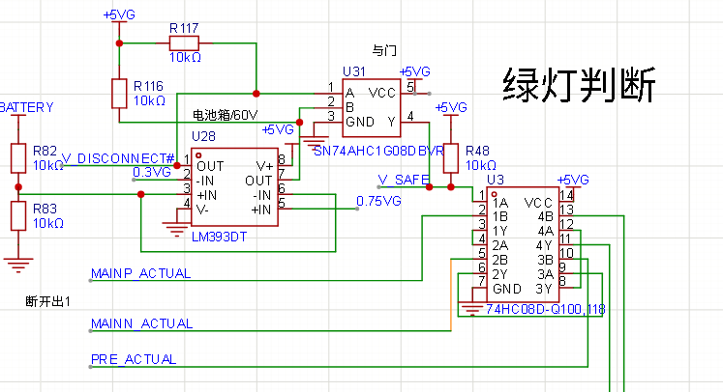 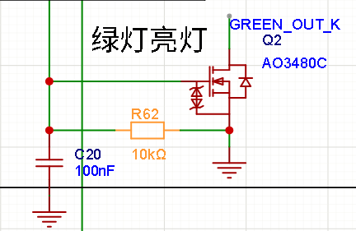 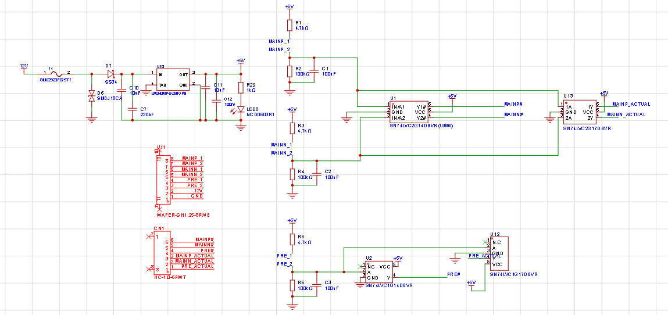 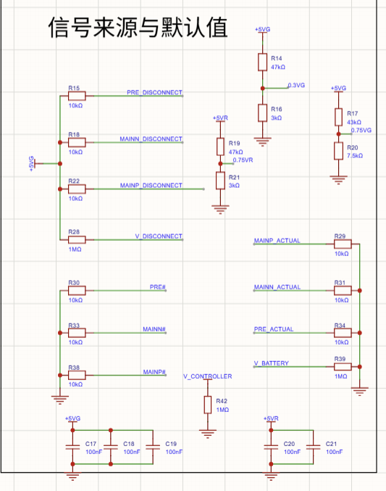 TSAL绿灯继电器状态检测和信号处理电路 TSAL Green Light Relay Status Detection and Signal Processing Circuit |  |  | 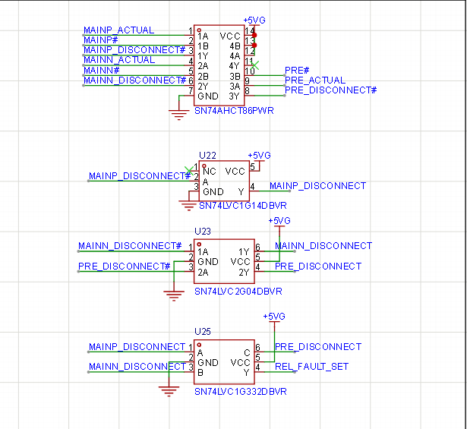 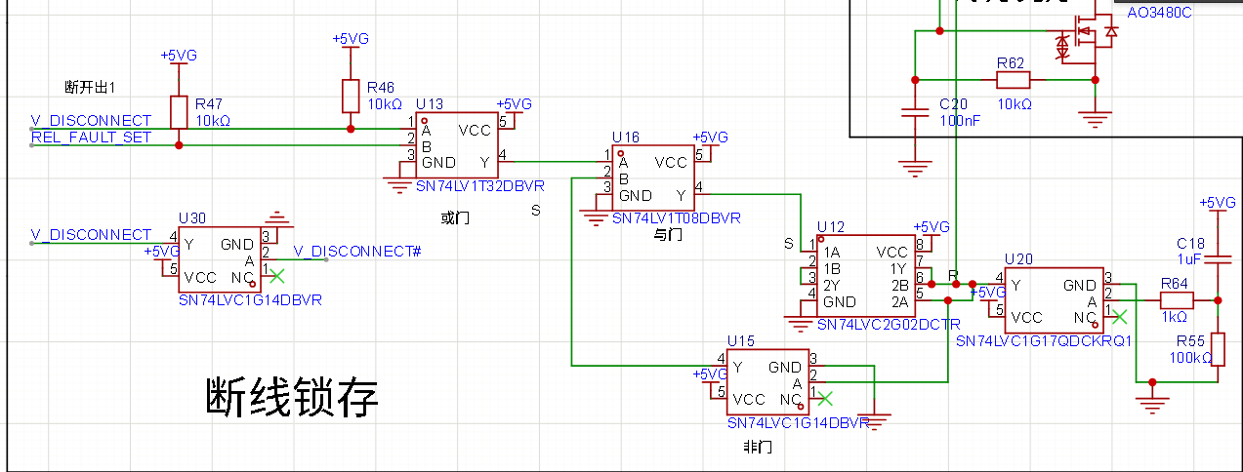 TSAL通用-锁存逻辑 TSAL general - latching logic
 |  | 低压系统保险丝 LVS fuse |  |  |  |  | TRUE | OK |  |  |  |  |  | 所有逻辑实现必须是不可编程的纯硬件电路 Non-programmable logic based on hardwares |  |  | TRUE | OK
 |  | 标注线径 Wiring gauge |  |  |  |  | TRUE | OK |  |  |  |  |  | 绿灯和红灯必须可以同时亮起（禁止电路存在二元选择的逻辑） |  |  | TRUE | OK
EV 5.7 |  | 预充电继电器 Precharge relay coil |  |  |  |  | TRUE | OK
EV 6.1.3 |  | 主正线圈 AIR+ coil |  |  |  |  | TRUE | OK
 |  | 主负线圈 AIR- coil |  |  |  |  | TRUE | OK |  |  |  |  |  | TSAL - 真值表自查 Truth Table |  |  |  | OK
 |  | 放电继电器线圈 Discharge relay coil |  |  |  |  | TRUE | OK |  |  |  |  |  | 请根据车队的设计填写TSAL的状态，在LVS供电的情况下 Based on TSAL design, with LVS power on
EV 6.1.4 |  | TSMS是最后一个开关(互锁除外) TSMS is the last switch (except for interlocks) |  |  |  |  | TRUE | OK |  |  |  |  |  | 场景 Scenerios |  | 绿灯 Green | 红灯 Red
 |  | LVMS是第一个开关 LVMS is the first switch |  |  |  |  | TRUE | OK |  |  |  |  |  | HVD移除就进行上电，预充电开始 Start Precharge without HVD on |  | 熄灭 OFF | 熄灭 OFF | OK
 |  | 使用通用的原理图符号 Proper electrical schematic symbols |  |  |  |  | TRUE | OK |  |  |  |  |  | 绿灯电压检测线开路，但是未开始进行上电操作 Green light voltage detection open, but not activite TS |  | 常亮 ON | 熄灭 OFF | OK
 |  | 图片高清 Readable with zooming |  |  |  |  | TRUE | OK |  |  |  |  |  | 从高压壳体中引出，传输测量结果的低压线开路，但是未开始上电 LVS signal presenting status from TS enclosres open, but not activite TS |  | 常亮 ON | 熄灭 OFF | OK
EV 4.11.2 |  | 闭合任何一个开关都不能（再）激活驱动系统 Closing any switch will not (re)activate TS |  |  |  |  | TRUE | OK |  |  |  |  |  | 未上电时，由于快速推动车辆，电机控制器出现了超过60V的浪涌电压 When AIRs are open there are >60V volatge on motor controllers because of pushing the car too fast |  | 常亮 ON | 闪烁 Flashing | OK
EV 4.5.10 |  | 高压壳体外的高压接插件互锁 Interlocks on TS connectors outside of an enclosure |  |  |  |  | TRUE | OK |  |  |  |  |  | 电机控制器内高压检测线开路，开始上电 Activate TS when voltage detection in Motor controller open |  | 熄灭 OFF | 熄灭 OFF | OK
补充说明 Additional Comments |  |  |  |  |  |  | 规则参考 Rules Ref |  |  |  |  |  |  | ·未上电时，传输绿灯状态的低压SCS信号出现短路或者开路 When AIRs are open, the LVS SCS signal with green light information is short or open |  | 熄灭 OFF | 熄灭 OFF | OK
高压壳体外的连接器仅有HVD和电池箱Amphenol插头，其对应互锁处已使用红虚线框标出；同时已文字说明BMS控制驱动系统激活逻辑 |  |  |  |  |  |  | EV 6.1

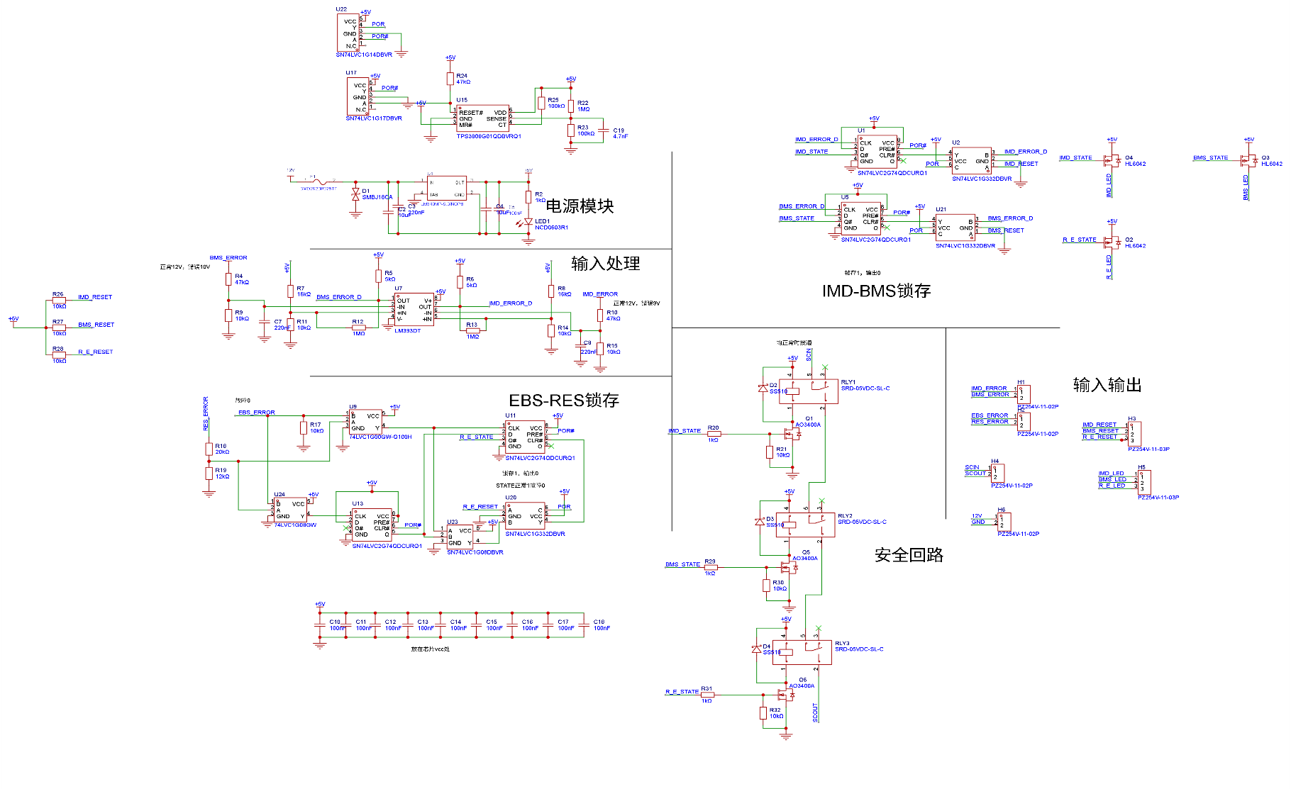
轮边电机互锁保护 Interlocks of outboard motor |  |  |  |  |  |  |  |  |  | AMS/IMD控制的继电器的锁存原理图 AMS/IMD controlled powerstage latching schematics

 |  |  |  |  |  |  |  |  |  |  |  |  |  |  |  |  |  |  | TSAL继电器状态检测电路和绿灯逻辑 TSAL green light - status detections and logic |  | OK | TSAL锁存逻辑 TSAL latching logic |  | OK

 |  |  |  |  |  |  |  |  |  |  |  |  |  |  |  |  |  |  | AIRs继电器真实状态测量方式 Method of AIR status detections | 辅助触点 Auxiliary Contacts | OK | TSAL绿灯部分存在锁存逻辑 TSALgreen light latch logic | TRUE | OK
 |  |  |  |  |  |  |  |  |  |  |  |  |  |  |  |  |  |  | AIR型号 AIR Type | EVL250-HAD | OK | TSAL红灯部分不存在锁存逻辑 No TSAL red light latch logic | TRUE | OK
 |  |  |  |  |  |  |  |  |  |  |  |  |  |  |  |  |  |  | AIR说明书超连接 AIR Datasheet Hyperlink | EVL250-HAD_AIR | OK | 锁存仅能通过重新上电进行重置 Reset by powercycle only | TRUE | OK
 |  |  |  |  |  |  |  |  |  |  |  |  |  |  |  |  |  |  | 辅助触点存在 Auxiliary Contacts exist | TRUE | OK
 |  |  |  |  |  |  |  |  |  |  |  |  |  |  |  |  |  |  | 预充电继电器真实状态测量方式 Method of Precharge relay status detections | 辅助触点 Auxiliary Contacts | OK
 |  |  |  |  |  |  |  |  |  |  |  |  |  |  |  |  |  |  | 预充电继电器型号 Precharge relay type | LEV50-12HD | OK
 |  |  |  |  |  |  |  |  |  |  |  |  |  |  |  |  |  |  | 预充电继电器说明书超连接 Precharge relay datasheet | LEV50-12HD_预充电 Precharge | OK
 |  |  |  |  |  |  |  |  |  |  |  |  |  |  |  |  |  |  | 辅助触点存在 Auxiliary Contacts exist | TRUE | OK
 |  |  |  |  |  |  |  |  |  |  |  |  |  |  |  |  |  |  | 其他测量原理展示明确 Methods (Others) clearly shown |  | OK
 |  |  |  |  |  |  |  |  |  |  |  |  |  |  |  |  |  |  | 所有驱动系统器件型号，额定电压均有标注，电阻元器件额定功率有标注 Type and rated volatge of all TS components, rated power with TS resistors |  | OK
 |  |  |  |  |  |  |  |  |  |  |  |  |  |  |  |  |  |  | 存在AIR的闭合意图检测 Detections of AIR intentions | TRUE | OK
 |  |  |  |  |  |  |  |  |  |  |  |  |  |  |  |  |  |  | 存在继电器闭合意图和实际状态的可靠性检查，不可靠将导致绿灯熄灭 Plausibility check between intentions and actual status, which turn off the green light when inplausible | TRUE | OK
本安全回路锁存电路基于纯硬件逻辑架构搭建，利用D触发器（SN74LVC1G74）对IMD、AMS及EBS等系统关键故障信号实现脉冲触发与电平锁存；锁存状态经AO3400 MOSFET控制常开继电器（RLY1、RLY2、RLY3）线圈使其失电，最终将安全回路可靠断开。该电路复位机制严格限定为仅可执行外部手动复位（Manual reset only），杜绝了系统自动重新闭合的风险，完全满足规则EV6.1.6的锁存与手动复位要求；同时，电路断电后常开继电器触点自然断开，精准落实了EV6.1.7的故障安全与断电保护原则，且整体驱动级与逻辑控制均未采用任何可编程器件，符合EV6.1.9关于系统关键信号控制及合规性的各项设计准则。
 |  |  |  |  |  |  |  |  |  |  |  |  |  |  |  |  |  |  | 电压检测器件来源 Source of voltage sensors | 购买传感器 Purchased | OK
 |  |  |  |  |  |  |  |  |  |  |  |  |  |  |  |  |  |  | 电压传感器绝缘电压(V) Galvanic Isolation level | 3500 | OK
 |  |  |  |  |  |  |  |  |  |  |  |  |  |  |  |  |  |  | 电压传感器说明书超链接 Sensor datasheet | ACTDS系列直流电压传感器V1.0 | OK
 |  |  |  |  |  |  |  |  |  |  |  |  |  |  |  |  |  |  | 原理图清晰可读 Schematic readable |  | OK
 |  |  |  |  |  |  |  |  |  |  |  |  |  |  |  |  |  |  | 标注所有的驱动系统元器件（包括接插件)的型号和额定电压 Type and rated volatge of all TS components |  | OK
规则参考 Rules Ref |  | 轮边电机互锁保护 Interlocks of outboard motor |  |  |  |  |  | OK |  | 规则参考 Rules Ref | AMS/IMD控制的继电器的锁存原理图 AMS/IMD controlled powerstage latching schematics |  | OK |  |  |  |  |  | 隔离器件的说明书超链接 Datasheet of galvanic devices |  | OK
 |  |  |  |  |  |  |  |  |  |  |  |  |  |  |  |  |  |  | 标注驱动系统电阻的额定功率(如果有) Rated Power of all TS resistors if used |  | OK
EV 4.4.3 |  | 使用轮边电机？ If outboard motors are used |  |  |  |  | FALSE | OK |  | EV 6.1.6 EV 6.1.7 EV 6.1.9 EV 6.1.11 | 继电器触点为常开 Powerstage status is open when no power | TRUE | OK |  |  |  |  |  | 驱动系统电路保险丝型号 Type of TS fuses | FWH-60B | OK
 |  | 互锁线沿悬架布置(其中一根杆即可）Interlock wiring alongside with one of the suspension bars |  |  |  |  |  | BLANK |  |  | 锁存原理明确 Latch methods clear | TRUE | OK |  |  |  |  |  | 保险丝额定电压 Rated Voltage of the fuse | 500 | OK
 |  | 互锁线沿驱动系统线缆布置 Interlock wiring alongside with TS wires |  |  |  |  |  | BLANK |  |  | 复位方式说明明确 Reset methods clear | TRUE | OK |  |  |  |  |  | 电压测量部分，如果阈值是固定的，给出计算过程（右侧补充说明-2） IF volatge threshold is not adjustable, please give the cacualtion on additional comment -2 | TRUE | OK
 |  |  |  |  |  |  |  |  |  |  |  |  |  |  |  |  |  |  | 存在继电器闭合意图和测量电压的可靠性检查，不可靠将导致绿灯熄灭 Plausibility check between intentions and actual TS voltage , which turn off the green light when inplausible | TRUE | OK

其他 Others
状态 Status | OK
整车驱动架构设计 Vehicle Drive Architecture Design |  |  |  |  |  | OK
前轮驱动状态 Front Axle Drive State |  |  |  | 无驱动 Undriven |  | OK
后轮驱动状态 Rear Axle Drive State |  |  |  | 单电机驱动 Single‑Motor Drive |  | OK
所使用的电机控制器种类 Types of motor controllers used |  |  |  | 1 |  | OK
所使用的电机种类 Types of motors used |  |  |  | 1 |  | OK

电机控制器 Motor Controller |  |  |  | OK | 电机控制器2 Motor Controller2 |  |  |  | OK | 电机 Motors |  |  | OK | 电机2 Motors 2 | OK
制造商 Manufacturer |  | 精进电动 |  | OK | 制造商 Manufacturer |  |  |  | BLANK | 制造商 Manufacturer | 精进电动 |  | OK | 制造商 Manufacturer | BLANK
型号 Type |  | 单体式HVP3-600 |  | OK | 型号 Type |  |  |  | BLANK | 型号 Type | SD154-TZ154XS201D8 |  | OK | 型号 Type | BLANK
说明书超连接 Datasheet |  | 单体式HVP3-600 |  | OK | 说明书超连接 Datasheet |  |  |  | BLANK | 说明书超链接 Datasheet hyperlink | SD154-TZ154XS201D8 |  | OK | 说明书超链接 Datasheet hyperlink | BLANK
高低压系统绝缘电压 Galvanic Isolation voltage |  | 1500 | V | OK | 高低压系统绝缘电压 Galvanic Isolation voltage |  |  | V | BLANK

 |  |  |  |  |  |  |  |  |  |  |  |  |  | 低压电池 LVS Battery |  |  | OK
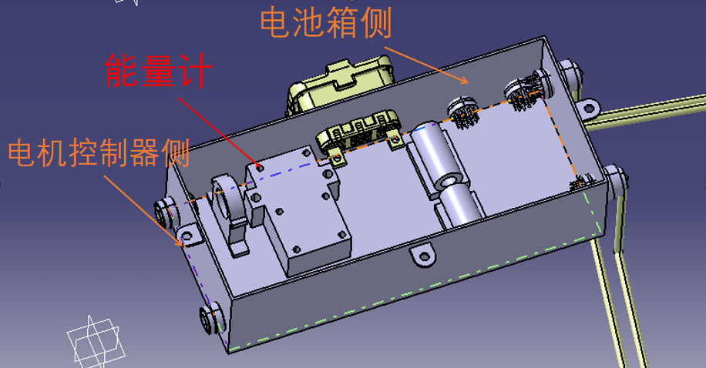 能量计安装位置CAD/渲染图 Energy Meter Location |  |  |  |  |  |  | 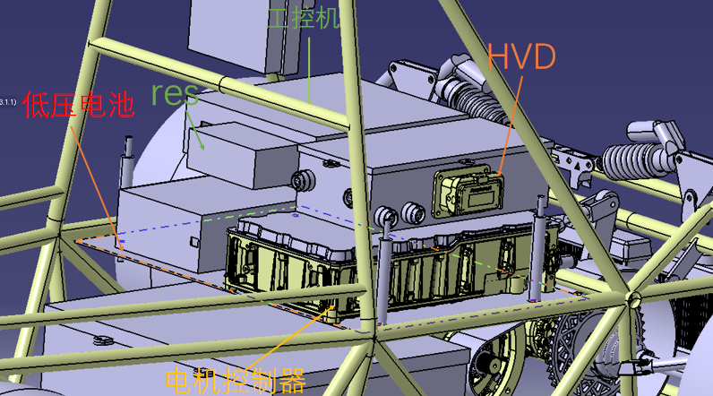 HVD位置及与包络面的关系 HVD location and its relations with the envelop |  |  |  |  |  |  | 低压电池位置CAD/渲染图 LVS Battery Location |  |  |  | 自制低压锂电池原理图 Schematic Diagram for a Homemade Low-Voltage Lithium Battery

图中壳体为高压电力分配盒，图中保险丝未画出

能量计安装位置CAD/渲染图 Energy Meter Location |  |  |  |  |  | OK | HVD安装位置CAD/渲染图 HVD Location CAD/renderings |  |  |  |  | OK |  | 低压电池位置CAD/渲染图 LVS Battery Location |  |  | OK | 锂电池低压电池电芯电压温度采样 | OK
能量计位置 Location of Energy Meter |  |  |  |  | TRUE | OK | HVD位于包络面内 HVD inside rollover envelop |  |  |  | TRUE | OK |  | 低压电池布置位置符合规则要求 Location Rules complicant |  | TRUE | OK | 低压电池管理系统来源 LVS BMS source | BLANK
补充说明 Additional Comment |  |  |  |  |  |  | HVD和空接插件外观不同 HVD and dummy connector appearance not same |  |  |  | TRUE | OK |  | 低压电池说明 LVS Battery |  |  | OK | 低压电池管理系统型号 BMS Type number | BLANK
壳体选用3mm厚阻燃级工程塑料（ABS）注塑成型，满足机械强度与阻燃防护要求；壳体内部全面铺设FORMEX绝缘阻燃材料作为内衬隔离层，将壳体内壁与高压导体、功率模块及能量计组件进行二次电气与热隔离，有效防止高压绝缘失效或故障拉弧。能量计（数据记录仪）在配电盒内的安装位置物理上位于电池箱侧（输入端）与电机控制器侧（输出端）之间，其正负极主回路线束严格按设计路径穿行并串联连接至能量计，确保驱动系统全部电流均流经能量计进行采样。各线束及模块在壳体内的布置错落有序，且通过绝缘支架或线夹进行可靠定位，避免行车震动导致线束磨损或相互短接。 |  |  |  |  |  |  | 补充说明 Additional Comment |  |  |  |  |  |  | 低压电池制造方式 Source of LVS Battery |  | 供应商提供 Supplier | OK | 低压电池管理系统说明书超链接 Datasheet hyperlink | BLANK
 |  |  |  |  |  |  |  |  |  |  |  |  |  | 电池电芯化学类型 Chemical type of cells |  | 磷酸铁锂 LiFePO4 | OK | 在上面补充内容附上足够清晰的原理图 Schematics on the up additional comments | BLANK
 |  |  |  |  |  |  |  |  |  |  |  |  |  | 电芯/电池说明书超连接 Cell datasheet hyperlink |  | 超霸力24V20ah磷酸铁锂电池组 | OK | 能够至少断开低压电池一极 Able disconnect one of the pole of the battery | BLANK
 |  |  |  |  |  |  |  |  |  |  |  |  |  | 串联数 # of serial |  | 8 | OK | 温度采样点数量占比 Cells measured by temp sensors [%] | BLANK
 |  |  |  |  |  |  |  |  |  |  |  |  |  | 并联数 # of parallel |  | 1 | OK | 电压采样点数量占比 Cells measured by voltage sensors [%] | BLANK
 |  |  |  |  |  |  |  |  |  |  |  |  |  | 电芯单体最大电压 Max cell voltage [V] |  | 3.65 | OK | 上位机通讯展示 Communication with an host interface | BLANK
 |  |  |  |  |  |  |  |  |  |  |  |  |  | 电芯单体额定电压 Noimal cell voltage [V] |  | 3.2 | OK
 |  |  |  |  |  |  |  |  |  |  |  |  |  | 电芯单体最大工作温度 Max cell operation temperature [C] |  | 85 | OK
补充说明 Additional comments |  |  |  |  |  |  |  |  |  |  |  |  |  | LVS最大电压 LVS battery pack max voltage [V] |  | 29.2 | OK
补充了一些能量计安装位置与壳体的信息；修改了低压电池单体最大电压

接地 Grounding
状态 Status | OK
表-1 基本部件接地要求 Grounding of primary parts |  |  |  | OK | 表-2 所有驱动系统10cm以内的碳纤维部件（在表-1中未体现）All carbon fiber parts with in 10cm of TS (not listed in table-1) |  | OK | 所有驱动系统壳体（在表-1及表-2中未体现）All TS enclosure (not listed in table 1 and 2) |  |  |  | OK
位置 Parts | 材料类型 Type of Materials | 接地点说明图片 Grounding Point picture | 承受电流强度 Ampacity [A] |  | 位置 Parts | 接地点说明图片 Grounding Point picture |  | 位置 Parts | 材料类型 Type of Materials | 接地点说明图片 Grounding Point picture | 承受电流强度 Ampacity [A]
主环 Main hoop | 导电 Conductive | 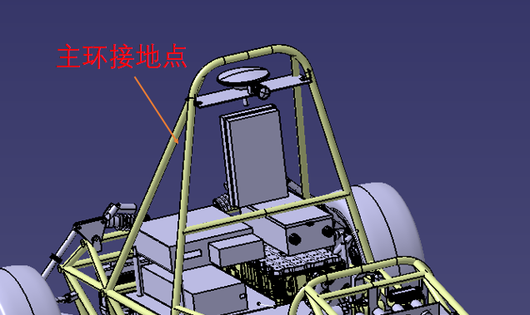 TRUE | 6 | OK | 不适用 N/A：所有碳纤维件均距 TS 部件大于 100 mm | TRUE | OK | 电机控制器 | 导电 Conductive | 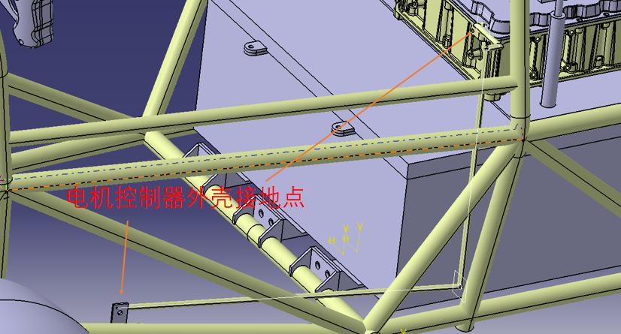 TRUE | 6 | OK

车架/单体壳 Chassis | 导电 Conductive | TRUE | 6 | OK |  | TRUE |  | 电机 | 导电 Conductive | 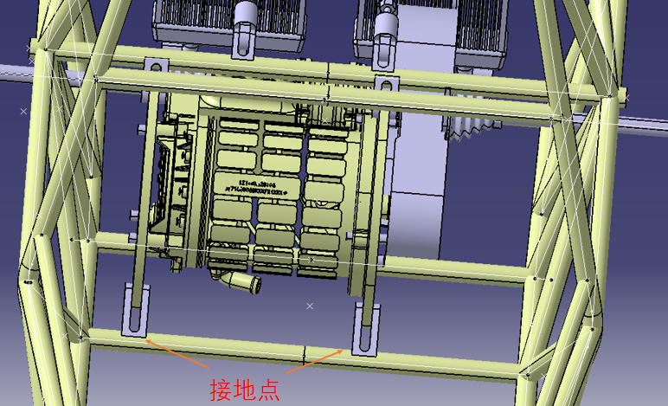 TRUE | 6 | OK

能量计材料类型已更正
安全带安装点 Harness Mounting points | 导电 Conductive | 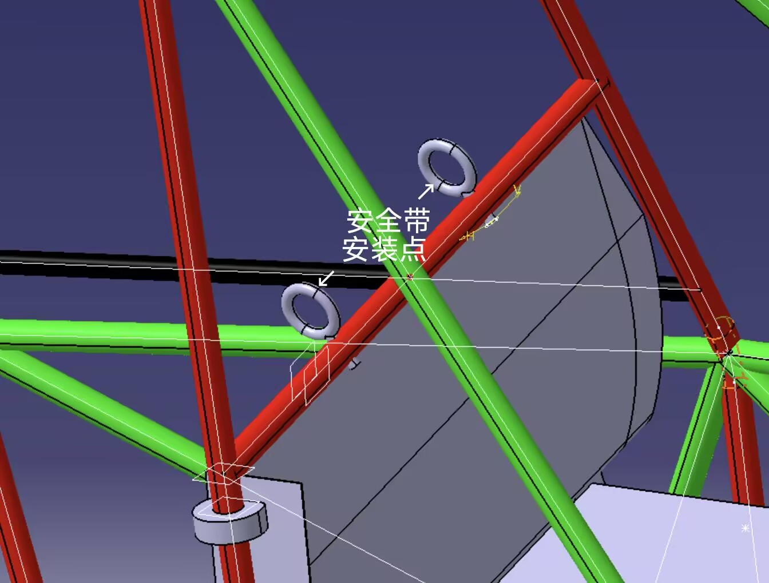 TRUE | 6 | OK |  | TRUE |  | 能量计 | 绝缘 Isolated | TRUE | N/A | OK

接地点（与低压插头地线相连）

能量计外为电力分配盒，壳体选用3mm厚阻燃级工程塑料（ABS）注塑成型，内部全面铺设FORMEX绝缘阻燃材料作为内衬隔离层

防火墙安装点 Firewall Mounting points | 导电 Conductive | 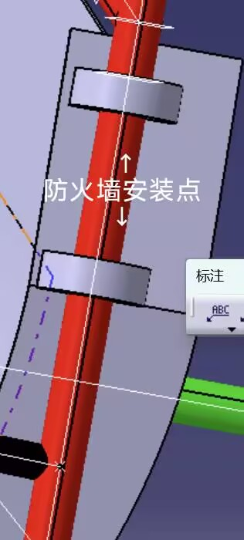 TRUE | 6 | OK |  | TRUE |  |  |  | 请将图片控制在此单元格范围内，并在单元格内填写TRUE Place the picture in this cell, and replace texts in this cell as 'True' | 如果不是”导电”材料，本格留空 N/A if not conductive

防火墙 Firewall | 导电 Conductive | 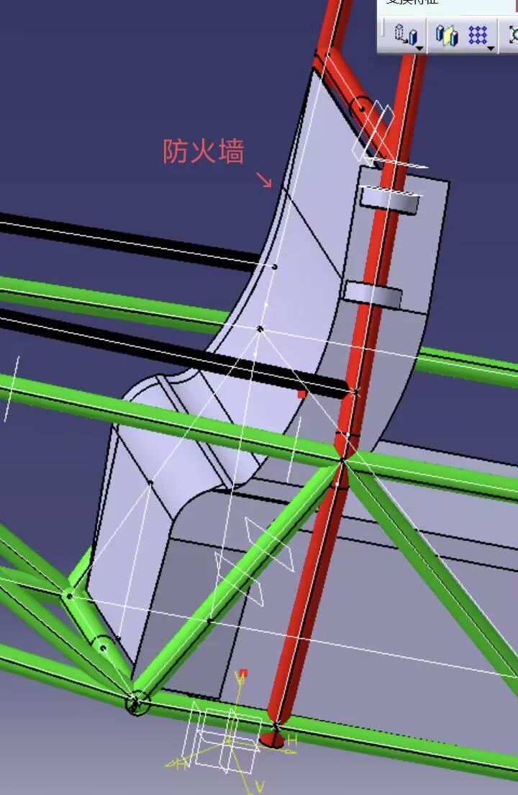 TRUE | 6 | OK |  | TRUE |  |  |  | 请将图片控制在此单元格范围内，并在单元格内填写TRUE Place the picture in this cell, and replace texts in this cell as 'True' | 如果不是”导电”材料，本格留空 N/A if not conductive

前悬架（左右）Front Suspensions (Left and right) | 导电 Conductive | 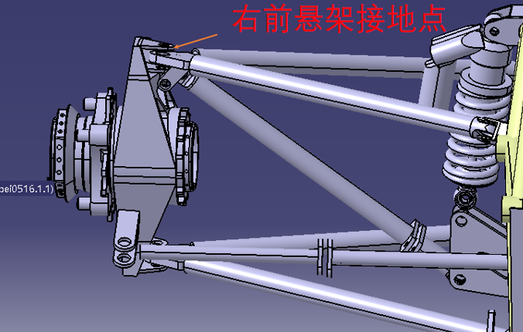 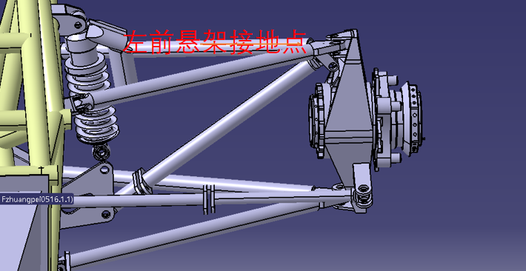 TRUE | 6 | OK |  | TRUE |  |  |  | 请将图片控制在此单元格范围内，并在单元格内填写TRUE Place the picture in this cell, and replace texts in this cell as 'True' | 如果不是”导电”材料，本格留空 N/A if not conductive

后悬架（左右） Rear Suspensions (Left and right) | 导电 Conductive | 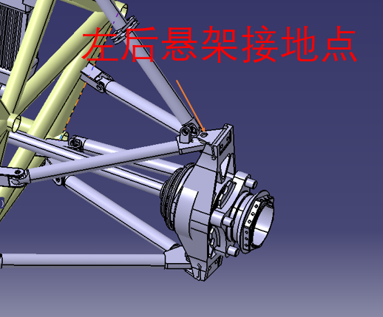 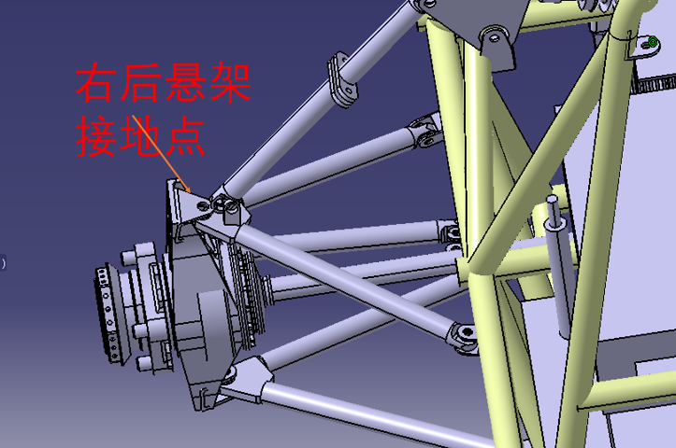 TRUE | 6 | OK |  | TRUE |  |  |  | 请将图片控制在此单元格范围内，并在单元格内填写TRUE Place the picture in this cell, and replace texts in this cell as 'True' | 如果不是”导电”材料，本格留空 N/A if not conductive

电池箱 Accumulator | 导电 Conductive | 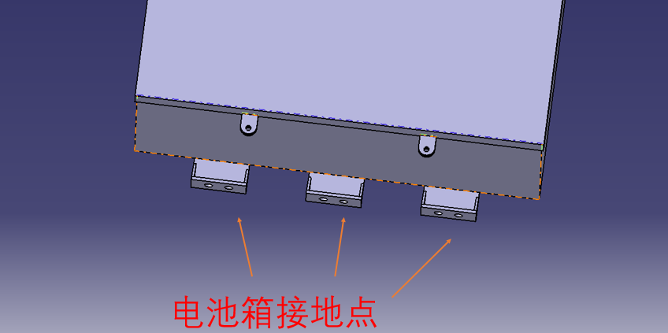 TRUE | 6 | OK |  | TRUE |  |  |  | 请将图片控制在此单元格范围内，并在单元格内填写TRUE Place the picture in this cell, and replace texts in this cell as 'True' | 如果不是”导电”材料，本格留空 N/A if not conductive

电池箱通讯接插件 Accunulator communication connector | 导电 Conductive | 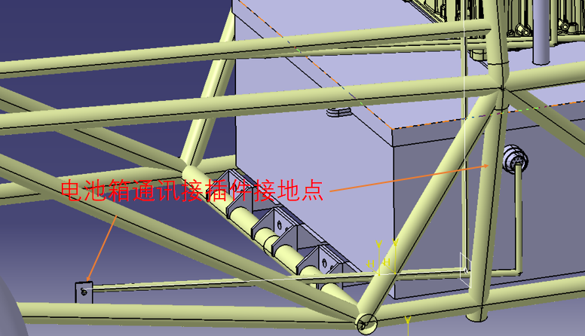 TRUE | 6 | OK |  | TRUE |  |  |  | 请将图片控制在此单元格范围内，并在单元格内填写TRUE Place the picture in this cell, and replace texts in this cell as 'True' | 如果不是”导电”材料，本格留空 N/A if not conductive

